WIFI
CAMERA CHẤT LƯỢNG TỐT – NHẬP KHẨU NGUYÊN CHIẾC – GIÁ CẠNH TRANH
BẢNG BÁO GIÁ CAMERA + ĐẦU GHI HÌNH IP WIFI
TÌNH TRẠNG | MODEL | HÌNH ẢNH | THÔNG SỐ KỸ THUẬT | GIÁ LẺ (VNĐ)
SẴN KHO | KX-A3W | 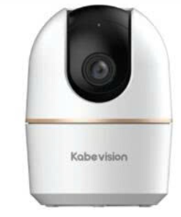 | . Camera wifi quay quét trong nhà dòng HOME series . Cảm biến 1/3.2" CMOS, độ phân giải 3.0MP@25/30fps/ 5.0MP@25/30fps . Chuẩn nén H.265, chống ngược sáng DWDR . Tầm xa hồng ngoại 10m . Ống kính cố định 3.6mm, góc nhìn 73° (3MP) / 3.6mm, góc nhìn 74° (5MP) . Quay quét ngang: 0° đến 355° , dọc: -5° đến 80°, thiết lập điểm yêu thích và gọi nhanh. . Tích hợp mic và loa, hỗ trợ đàm thoại 2 chiều . Tích hợp báo động bằng còi hú . Chức năng thông minh: Phát hiện chuyển động, phát hiện con người, phát hiện âm thanh bất thường, phát hiện thú cưng . Chức năng Auto Tracking, theo dõi đối tượng . Kết nối WiFi 6 băng tầng 2.4GHz, Bluetooth pairing, cổng LAN . Hỗ trợ khe cắm thẻ nhớ 256GB . Không hỗ trợ giao diện cài đặt web . Hỗ trợ ONVIF, Chế độ riêng tư . Nguồn DC5V, Chất liệu vỏ nhựa . App sử dụng: KBVIEW Plus, KBiVMS, KBVMS Lite | 717,000
SẴN KHO | KX-A5W |  |  | 1,042,000
LIÊN HỆ | KX-C2W |  | . Camera wifi quay quét trong nhà dòng HOME series . Cảm biến 1/2.8" CMOS, độ phân giải 2.0MP@25/30fps, 4.0MP@25/30fps . Chuẩn nén H.265+, chống ngược sáng DWDR . Tầm xa hồng ngoại 15m . Ống kính cố định 4mm, góc nhìn 85.9° (2MP) / 4mm, góc nhìn 80.3° (4MP) . Quay quét ngang: 0° đến 325°, dọc: -20° đến 100° , hỗ trợ thiết lập điểm Preset. . Tích hợp mic và loa, hỗ trợ đàm thoại 2 chiều . Tích hợp báo động bằng còi hú, âm thanh báo động có thể tùy chỉnh. . Chức năng thông minh: Phát hiện chuyển động, phát hiện con người, phát hiện âm thanh bất thường, Hàng rào ảo, khu vực cấm IVS. . Kết nối WiFi băng tầng 2.4GHz, cổng LAN . Hỗ trợ giao diện web, Tên miền miễn phí KBVISION.TV, và Auto Register 1.0 . Hỗ trợ khe cắm thẻ nhớ 512GB . Hỗ trợ ONVIF, Chế độ riêng tư . Nguồn DC5V cổng USB-C, Chất liệu vỏ nhựa . App sử dụng: KBVIEW Plus, KBiVMS, KBVMS Lite | 1,317,000
LIÊN HỆ | KX-C4W |  |  | 1,392,000
SẴN KHO | KX-AM6W | 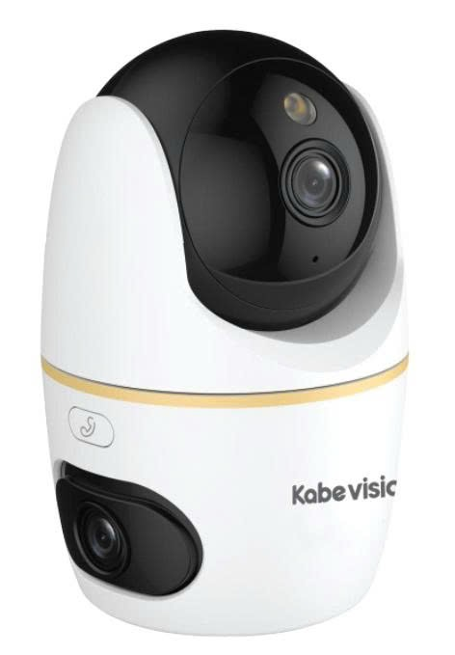 | Camera WiFi 2 ống kính quay quét trong nhà 6MP . 2 ống kính với độ phân giải 6.0MP (3.0MP cho ống kính cố định và 3.0 MP cho ống kính quay quét) . Ống kính cố định: 3.6mm (góc nhìn 79°) điều chỉnh tay dọc 0~15° . Ống kính quay quét: 3.6mm (góc nhìn 79°) điều chỉnh qua app ngang 0~349°, dọc -5~90° . Chức năng chiếu sáng kép thông minh điều chỉnh ngay trên app điện thoại. . Ống kính quay quét: Hồng ngoại 30m, LED sáng ấm thu hình có màu 30m . Ống kính cố định: Hồng ngoại 30m . DWDR, H.265, Thiết lập điểm và hành trình (Preset Patrol) . Chức năng thông minh: Phát hiện con người, thú cưng, phát hiện âm thanh bất thường, Auto Tracking. . Hỗ trợ nút nhấn gọi điện trực tiếp về app KBView Plus trên điện thoại. . Báo động đèn và còi hú, tùy chỉnh âm thanh. . Tích hợp Micro và Loa, đàm thoại 2 chiều. . Không hỗ trợ giao diện cài đặt web . Hỗ trợ thẻ nhớ max 256GB, ONVIF, WiFi 6 (2.4GHz/ 5Ghz), LAN, Bluetooth pairing . App sử dụng: KBView Plus, KB VMS Lite . 5 VDC vỏ nhựa . Kích thước Φ80.9 mm × 125.7mm, nhiệt độ hoạt động: –10 °C to +45 °C | 1,505,000
SẴN KHO | KX-AM10W |  | Camera WiFi 2 ống kính quay quét trong nhà 10MP . 2 ống kính với độ phân giải 10.0MP (5.0MP cho ống kính cố định và 5.0 MP cho ống kính quay quét) . Ống kính cố định: 3.6mm (góc nhìn 86°) điều chỉnh tay dọc 0~15° . Ống kính quay quét: 3.6mm (góc nhìn 86°) điều chỉnh qua app ngang 0~349°, dọc -5~90° . Chức năng chiếu sáng kép thông minh điều chỉnh ngay trên app điện thoại. . Ống kính quay quét: Hồng ngoại 30m, LED sáng ấm thu hình có màu 30m . Ống kính cố định: Hồng ngoại 30m . DWDR, H.265, Thiết lập điểm và hành trình (Preset Patrol) . Chức năng thông minh: Phát hiện con người, thú cưng, phát hiện âm thanh bất thường, Auto Tracking. . Hỗ trợ nút nhấn gọi điện trực tiếp về app KBView Plus trên điện thoại. . Báo động đèn và còi hú, tùy chỉnh âm thanh. . Tích hợp Micro và Loa, đàm thoại 2 chiều. . Không hỗ trợ giao diện cài đặt web . Hỗ trợ thẻ nhớ max 256GB, ONVIF, WiFi 6 (2.4GHz/ 5Ghz), LAN, Bluetooth pairing . App sử dụng: KBView Plus, KB VMS Lite . 5 VDC vỏ nhựa . Kích thước Φ80.9 mm × 125.7mm, nhiệt độ hoạt động: –10 °C to +45 °C | 1,703,000
CAMERA WIFI ÁNH SÁNG KÉP
SẴN KHO | KX-A31D |  | Camera IP WiFi thân Ánh sáng kép 3.0MP . Độ phân giải 3MP: 2304 × 1296@(1–25/30) fps, cảm biến 1/2.8" CMOS . Chuẩn nén hình ảnh H265 . Chế độ ngày đêm (ICR), Chống ngược sáng DWDR . Ống kính cố định 3.6mm (góc nhìn 86°) . Tầm xa hồng ngoại 30m, LED ánh sáng ấm thu hình có màu 30m với công nghệ chiếu sáng kép thông minh . Chức năng thông minh: Phát hiện con người, phát hiện phương tiện (ô tô) . Tích hợp Mic . Hỗ trợ khe cắm thẻ nhớ lên đến 256GB . Kết nối WiFi 6 băng tần 2.4GHz, LAN, Bluetooth Pairing . Hỗ trợ ONVIF. Không hỗ trợ giao diện Web . Phần mềm sử dụng: KBVMS Lite, KBVIEW Plus . Nguồn cấp: 12 VDC (±30%) . Nhiệt độ hoạt động : –30 °C to +50 °C . Chất liệu nhựa, chuẩn chống nước IP67 | 1,033,000
SẴN KHO | KX-C32D | 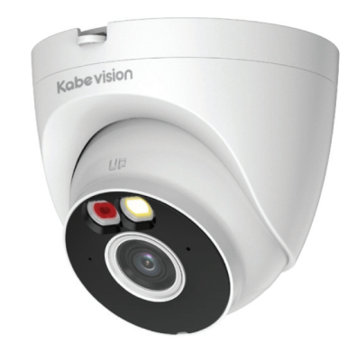 | Camera IP WiFi dome Ánh sáng kép 3.0MP . Độ phân giải 3MP: 2304 × 1296@(1–25/30) fps, cảm biến 1/2.8" CMOS . Chuẩn nén hình ảnh H265 . Chế độ ngày đêm (ICR), Chống ngược sáng DWDR . Ống kính cố định 2.8mm (góc nhìn 103°) . Tầm xa hồng ngoại 30m, LED ánh sáng ấm thu hình có màu 30m với công nghệ chiếu sáng kép thông minh . Chức năng thông minh: Phát hiện con người, phát hiện phương tiện (ô tô) . Tích hợp Mic . Hỗ trợ khe cắm thẻ nhớ lên đến 256GB . Kết nối WiFi 6 băng tần 2.4GHz, LAN, Bluetooth Pairing . Hỗ trợ giao diện web, Tên miền miễn phí KBVISION.TV và Auto Register 1.0 . Phần mềm sử dụng: KBVMS Lite, KBVIEW Plus . Nguồn cấp: 12 VDC . Nhiệt độ hoạt động : –40 °C to +60 °C . Chất liệu nhựa + kim loại, chuẩn chống nước IP67 | 1,617,000
SẴN KHO | KX-A51D |  | Camera IP WiFi thân Ánh sáng kép 5.0MP . Độ phân giải 5MP: 2880 × 1620@(1–25/30 fps), cảm biến 1/3" CMOS . Chuẩn nén hình ảnh H265 . Chế độ ngày đêm (ICR), Chống ngược sáng DWDR . Ống kính cố định 3.6mm (góc nhìn 89°) . Tầm xa hồng ngoại 30m, LED ánh sáng ấm thu hình có màu 30m với công nghệ chiếu sáng kép thông minh . Chức năng thông minh: Phát hiện con người, phát hiện phương tiện (ô tô) . Tích hợp Mic . Hỗ trợ khe cắm thẻ nhớ lên đến 256GB . Kết nối WiFi 6 băng tần 2.4GHz, LAN, Bluetooth Pairing . Hỗ trợ ONVIF. Không hỗ trợ giao diện Web . Phần mềm sử dụng: KBVMS Lite, KBVIEW Plus . Nguồn cấp: 12 VDC (±30%) . Nhiệt độ hoạt động : –30 °C to +50 °C . Chất liệu nhựa, chuẩn chống nước IP67 | 1,200,000
SẴN KHO | KX-C52D |  | Camera IP WiFi dome Ánh sáng kép 5.0MP . Độ phân giải 5MP: 2880 × 1620@(1–25/30 fps), cảm biến 1/2.7" CMOS . Chuẩn nén hình ảnh H265 . Chế độ ngày đêm (ICR), Chống ngược sáng DWDR . Ống kính cố định 2.8mm (góc nhìn 108°) . Tầm xa hồng ngoại 30m, LED ánh sáng ấm thu hình có màu 30m với công nghệ chiếu sáng kép thông minh . Chức năng thông minh: Phát hiện con người, phát hiện phương tiện (ô tô) . Tích hợp Mic . Hỗ trợ khe cắm thẻ nhớ lên đến 256GB . Kết nối WiFi 6 băng tần 2.4GHz, LAN, Bluetooth Pairing . Hỗ trợ giao diện web, Tên miền miễn phí KBVISION.TV và Auto Register 1.0 . Phần mềm sử dụng: KBVMS Lite, KBVIEW Plus . Nguồn cấp: 12 VDC . Nhiệt độ hoạt động : –40 °C to +60 °C . Chất liệu nhựa + kim loại, chuẩn chống nước IP67 | 1,837,000
SẴN KHO | KX-C31L | 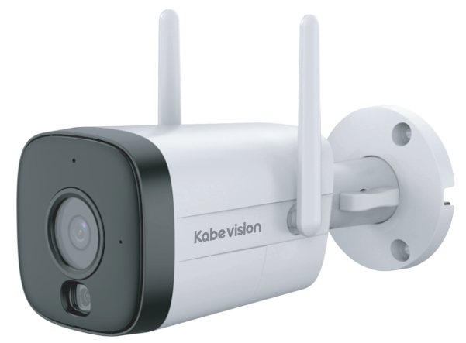 | Camera IP WiFi thân Ánh sáng kép báo động 3.0MP . Độ phân giải 3 Megapixel cảm biến CMOS kích thước 1/2.8" . 2304 × 1296@(1–25/30 fps) . Chuẩn nén hình ảnh H265+ . Chế độ ngày đêm (ICR), Chống ngược sáng DWDR, tự động cân bằng trắng (AWB), tự động bù tín hiệu ảnh (AGC), chống ngược sáng(BLC), chống nhiễu (3D-DNR). . Tầm xa hồng ngoại 30m, LED ánh sáng ấm thu hình có màu 30m với công nghệ chiếu sáng kép thông minh . Chức năng thông minh: Phát hiện con người, phát hiện phương tiện (ô tô) . Báo động đèn và còi hú. . Ống kính cố định 3.6mm (góc nhìn 85°) . Tích hợp Mic và loa, đàm thoại 2 chiều . Hỗ trợ khe cắm thẻ nhớ lên đến 256GB . Hỗ trợ giao diện web, Tên miền miễn phí KBVISION.TV và Auto Register 1.0 . Hỗ trợ ONVIF . Phần mềm sử dụng: KBVIEW Plus, KBVMS Lite . Nguồn cấp 12VDC . Kết nối WiFi 6 băng tần 2.4GHz . Nhiệt độ hoạt động : –30 °C to +50 °C . Chất liệu nhựa, chuẩn chống nước IP67 | 1,602,000
SẴN KHO | KX-C32L | 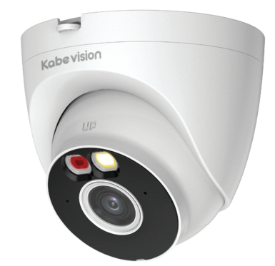 | Camera IP WiFi dome Ánh sáng kép báo động 3.0MP . Độ phân giải 3 Megapixel cảm biến CMOS kích thước 1/2.8" . 2304 × 1296@(1–25/30 fps) . Chuẩn nén hình ảnh H265 . Chế độ ngày đêm (ICR), Chống ngược sáng DWDR . Tầm xa hồng ngoại 30m, LED ánh sáng ấm thu hình có màu 30m với công nghệ chiếu sáng kép thông minh . Chức năng thông minh: Phát hiện con người, phát hiện phương tiện (ô tô), SMD Plus . Báo động đèn và còi hú. . Ống kính cố định 2.8mm (góc nhìn 103°) . Tích hợp Mic và loa, đàm thoại 2 chiều . Hỗ trợ khe cắm thẻ nhớ lên đến 256GB . Hỗ trợ giao diện web, Tên miền miễn phí KBVISION.TV và Auto Register 1.0 . Hỗ trợ ONVIF . Phần mềm sử dụng: KBVIEW Plus, KBVMS Lite . Nguồn cấp 12VDC . Kết nối WiFi 6 băng tần 2.4GHz, Bluetooth pairing . Nhiệt độ hoạt động : –40 °C to +60 °C . Chất liệu nhựa + kim loại, chuẩn chống nước IP67 | 1,655,000
SẴN KHO | KX-C51L | 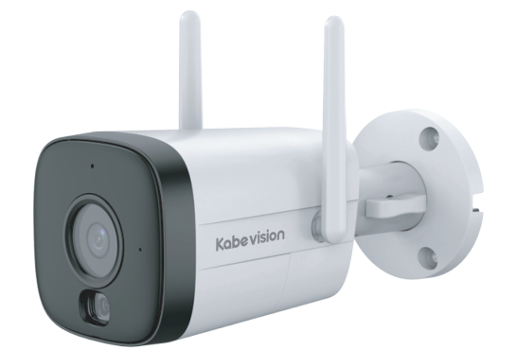 | Camera IP WiFi thân Ánh sáng kép báo động 5.0MP . Độ phân giải 5 Megapixel cảm biến CMOS kích thước 1/2.7" . 2880 × 1620@(1–25/30 fps) . Chuẩn nén hình ảnh H265+ . Chế độ ngày đêm (ICR), Chống ngược sáng DWDR, tự động cân bằng trắng (AWB), tự động bù tín hiệu ảnh (AGC), chống ngược sáng(BLC), chống nhiễu (3D-DNR). . Tầm xa hồng ngoại 30m, LED ánh sáng ấm thu hình có màu 30m với công nghệ chiếu sáng kép thông minh . Chức năng thông minh: Phát hiện con người, phát hiện phương tiện (ô tô) . Báo động đèn và còi hú. . Ống kính cố định 3.6mm (góc nhìn 89°) . Tích hợp Mic và loa, đàm thoại 2 chiều . Hỗ trợ khe cắm thẻ nhớ lên đến 256GB . Hỗ trợ giao diện web, Tên miền miễn phí KBVISION.TV, và Auto Register 1.0 . Hỗ trợ ONVIF . Phần mềm sử dụng: KBVIEW Plus, KBVMS Lite . Nguồn cấp 12VDC . Kết nối WiFi 6 băng tần 2.4GHz . Nhiệt độ hoạt động : –30 °C to +50 °C . Chất liệu nhựa, chuẩn chống nước IP67 | 1,695,000
SẴN KHO | KX-C52L | 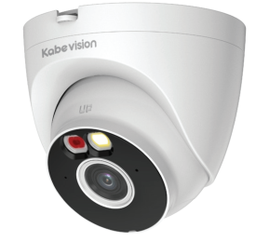 | Camera IP WiFi dome Ánh sáng kép báo động 5.0MP . Độ phân giải 5 Megapixel cảm biến CMOS kích thước 1/2.7" . 2880 × 1620@(1–25/30 fps) . Chuẩn nén hình ảnh H265 . Chế độ ngày đêm (ICR), Chống ngược sáng DWDR . Tầm xa hồng ngoại 30m, LED ánh sáng ấm thu hình có màu 30m với công nghệ chiếu sáng kép thông minh . Chức năng thông minh: Phát hiện con người, phát hiện phương tiện (ô tô), SMD Plus . Báo động đèn và còi hú. . Ống kính cố định 2.8mm (góc nhìn 108°) . Tích hợp Mic và loa, đàm thoại 2 chiều . Hỗ trợ khe cắm thẻ nhớ lên đến 256GB . Hỗ trợ giao diện web, Tên miền miễn phí KBVISION.TV, và Auto Register 1.0 . Hỗ trợ ONVIF . Phần mềm sử dụng: KBVIEW Plus, KBVMS Lite . Nguồn cấp 12VDC . Kết nối WiFi 6 băng tần 2.4GHz, Bluetooth pairing . Nhiệt độ hoạt động : –40 °C to +60 °C . Chất liệu nhựa + kim loại, chuẩn chống nước IP67 | 1,875,000
CAMERA WIFI ÁNH SÁNG KÉP-QUAN SÁT ĐÓNG HÀNG
SẴN KHO | KX-C52D-8 |  | Camera IP WiFi dome Ánh sáng kép 5.0MP Chuyên dụng quan sát đóng hàng . Độ phân giải 5MP: 2880 × 1620@(1–25/30 fps), cảm biến 1/2.7" CMOS . Chuẩn nén hình ảnh H265 . Chế độ ngày đêm (ICR), Chống ngược sáng DWDR . Ống kính cố định 8mm, quan sát rõ quá trình đóng hàng cho đơn Shopee, Lazada, Tiktok, ... . Tầm xa hồng ngoại 30m, LED ánh sáng ấm thu hình có màu 30m với công nghệ chiếu sáng kép thông minh . Chức năng thông minh: Phát hiện con người, phát hiện phương tiện (ô tô) . Tích hợp Mic . Hỗ trợ khe cắm thẻ nhớ lên đến 256GB . Kết nối WiFi 6 băng tần 2.4GHz, LAN, Bluetooth Pairing . Hỗ trợ giao diện web, Tên miền miễn phí KBVISION.TV và Auto Register 1.0 . Phần mềm sử dụng: KBVMS Lite, KBVIEW Plus . Nguồn cấp: 12 VDC . Nhiệt độ hoạt động : –40 °C to +60 °C . Chất liệu nhựa + kim loại, chuẩn chống nước IP67 | 1,837,000
CAMERA WIFI MẮT ĐÊM QUAY QUÉT NGOÀI TRỜI
SẴN KHO | KX-S3L-PRO | 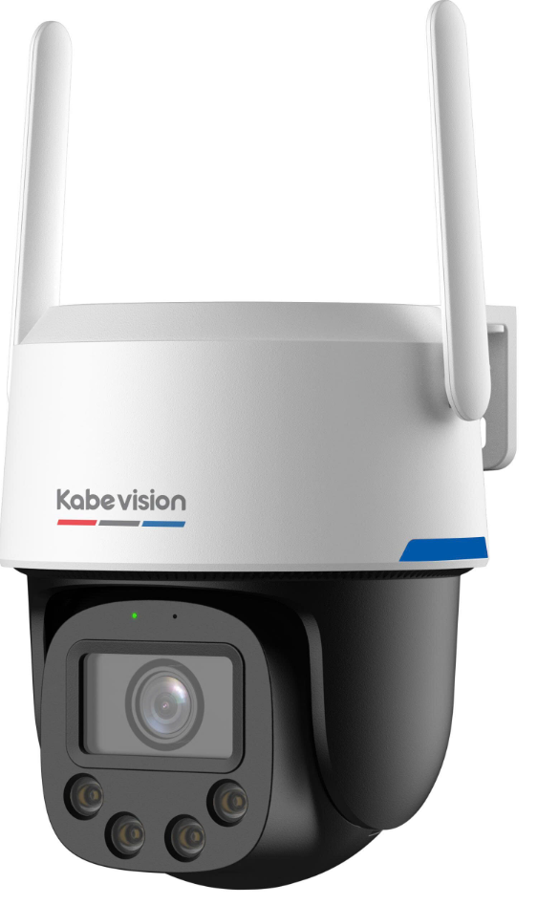 | Camera PT WiFi Mắt Đêm ống kính cố định quay quét ngoài trời 3MP . Độ phân giải 1/2.8" CMOS 3MP 2304 × 1296@(1-15 fps) . Độ nhạy sáng siêu thấp 0.0005 lux@F1.0 . Công nghệ AI-ISP kết hợp cảm biến lớn cho hình ảnh vượt trội ban đêm cũng như ban ngày . Chuẩn nén H265+ . Ống kính cố định 3.6mm, góc nhìn 81.6° . Tầm xa đèn LED ánh sáng ấm thu hình có màu 30m . Chức năng thông minh: Phát hiện con người, phát hiện phương tiện (ô tô) . Thiết lập điểm yêu thích (Preset) và gọi điểm nhanh. Hỗ trợ chức năng quay quét tự động (Preset Patrol ) . Chức năng Auto Tracking tự động theo dõi đối tượng xâm nhập . Hỗ trợ còi hú và đèn chớp báo động khi phát hiện đối tượng . Tích hợp Mic và loa, hỗ trợ đàm thoại hai chiều . Hỗ trợ khe cắm thẻ nhớ 512GB . Kết nối WiFi 6 băng tần (2.4GHz), LAN, Bluetooth pairing . Hỗ trợ giao diện web, Tên miền miễn phí KBVISION.TV, và Auto Register 1.0 . Hỗ trợ ONVIF . App sử dụng: KBView Plus, KB VMS Lite . Chuẩn chống nước IP66, lắp đặt ngoài trời . Điện áp DC12V (không hỗ trợ PoE) | 2,650,000
LIÊN HỆ | KX-S5L-PRO |  | Camera PT WiFi Mắt Đêm ống kính cố định quay quét ngoài trời 5MP . Độ phân giải 1/1.8" CMOS 5MP 2880 × 1620@(1-15 fps) . Độ nhạy sáng siêu thấp 0.0005 lux@F1.0 . Công nghệ AI-ISP kết hợp cảm biến lớn cho hình ảnh vượt trội ban đêm cũng như ban ngày . Chuẩn nén H265+. Chống ngược sáng WDR120dB . Ống kính cố định 3.6mm, góc nhìn 89.5° . Tầm xa đèn LED ánh sáng ấm thu hình có màu 30m . Chức năng thông minh: Phát hiện con người, phát hiện phương tiện (ô tô) . Thiết lập điểm yêu thích (Preset) và gọi điểm nhanh. Hỗ trợ chức năng quay quét tự động (Preset Patrol ) . Chức năng Auto Tracking tự động theo dõi đối tượng xâm nhập . Hỗ trợ còi hú và đèn chớp báo động khi phát hiện đối tượng . Tích hợp Mic và loa, hỗ trợ đàm thoại hai chiều . Hỗ trợ khe cắm thẻ nhớ 512GB . Kết nối WiFi 6 băng tần (2.4GHz), LAN, Bluetooth pairing . Hỗ trợ giao diện web, Tên miền miễn phí KBVISION.TV, và Auto Register 1.0 . Hỗ trợ ONVIF . App sử dụng: KBView Plus, KB VMS Lite . Chuẩn chống nước IP66, lắp đặt ngoài trời . Điện áp DC12V (không hỗ trợ PoE) | 2,795,000
SẴN KHO | KX-S8L-PRO |  | Camera PT WiFi Mắt Đêm ống kính cố định quay quét ngoài trời 8MP . Độ phân giải 1/1.8" CMOS 8MP 3840 × 2160@(1-15 fps) . Độ nhạy sáng siêu thấp 0.0005 lux@F1.0 . Công nghệ AI-ISP kết hợp cảm biến lớn cho hình ảnh vượt trội ban đêm cũng như ban ngày . Chuẩn nén H265+. Chống ngược sáng WDR120dB . Ống kính cố định 3.6mm, góc nhìn 82.9° . Tầm xa đèn LED ánh sáng ấm thu hình có màu 30m . Chức năng thông minh: Phát hiện con người, phát hiện phương tiện (ô tô) . Thiết lập điểm yêu thích (Preset) và gọi điểm nhanh. Hỗ trợ chức năng quay quét tự động (Preset Patrol ) . Chức năng Auto Tracking tự động theo dõi đối tượng xâm nhập . Hỗ trợ còi hú và đèn chớp báo động khi phát hiện đối tượng . Tích hợp Mic và loa, hỗ trợ đàm thoại hai chiều . Hỗ trợ khe cắm thẻ nhớ 512GB . Kết nối WiFi 6 băng tần (2.4GHz), LAN, Bluetooth pairing . Hỗ trợ giao diện web, Tên miền miễn phí KBVISION.TV, và Auto Register 1.0 . Hỗ trợ ONVIF . App sử dụng: KBView Plus, KB VMS Lite . Chuẩn chống nước IP66, lắp đặt ngoài trời . Điện áp DC12V (không hỗ trợ PoE) | 3,215,000
CAMERA WIFI QUAY QUÉT NGOÀI TRỜI
LIÊN HỆ | KX-SM6L | 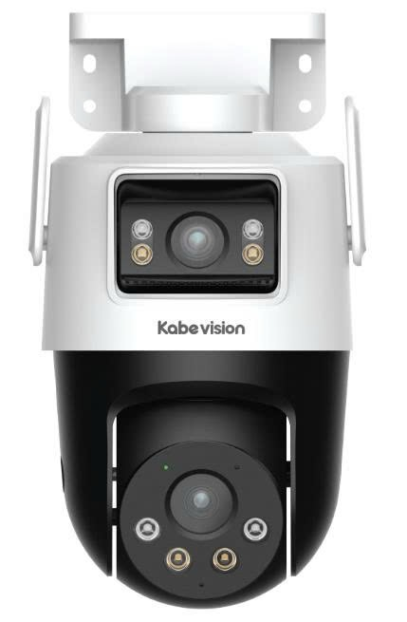 | Camera WiFi 2 ống kính quay quét ngoài trời 6MP . 2 ống kính với độ phân giải 6.0MP (3.0MP cho ống kính cố định và 3.0 MP cho ống kính quay quét) . Ống kính cố định: 2.8mm (góc nhìn 95°) điều chỉnh tay dọc -10~15° . Ống kính quay quét: 6mm (góc nhìn 53°) điều chỉnh qua app ngang 0~352°, dọc 0~90° . Chức năng chiếu sáng kép thông minh điều chỉnh ngay trên app điện thoại. . Ống kính quay quét: Hồng ngoại 50m, LED ánh sáng ấm thu hình có màu 40m . Ống kính cố định: Hồng ngoại 30m, LED ánh sáng ấm thu hình có màu 20m . DWDR, H.265, Thiết lập điểm và hành trình . Chức năng thông minh: Phát hiện con người, xe, phát hiện âm thanh bất thường, Smart Tracking. . Báo động đèn và còi hú, tùy chỉnh âm thanh. . Tích hợp Micro và Loa, đàm thoại 2 chiều. . Hỗ trợ thẻ nhớ max 256GB, WiFi 6 (2.4GHz), LAN, Bluetooth pairing . Không hỗ trợ giao diện cài đặt web . Hỗ trợ ONVIF . App sử dụng: KBView Plus, KB VMS Lite . 12VDC, IP66, vỏ nhựa . Kích thước 159.4 mm × 119.1 mm × 210 mm, nhiệt độ hoạt động: –20 °C to +50 °C | 2,432,000
SẴN KHO | KX-SM10L |  | Camera WiFi 2 ống kính quay quét ngoài trời 10MP . 2 ống kính với độ phân giải 10MP (5.0MP cho ống kính cố định và 5.0 MP cho ống kính quay quét) . Ống kính cố định: 2.8mm (góc nhìn 95°) điều chỉnh tay dọc -10~15° . Ống kính quay quét: 6mm (góc nhìn 49°) điều chỉnh qua app ngang 0~352°, dọc 0~90° . Chức năng chiếu sáng kép thông minh điều chỉnh ngay trên app điện thoại. . Ống kính quay quét: Hồng ngoại 50m, LED ánh sáng ấm thu hình có màu 40m . Ống kính cố định: Hồng ngoại 30m, LED ánh sáng ấm thu hình có màu 20m . DWDR, H.265, Thiết lập điểm và hành trình . Chức năng thông minh: Phát hiện con người, xe, phát hiện âm thanh bất thường, Smart Tracking. . Báo động đèn và còi hú, tùy chỉnh âm thanh. . Tích hợp Micro và Loa, đàm thoại 2 chiều. . Hỗ trợ thẻ nhớ max 256GB, WiFi 6 (2.4GHz), LAN, Bluetooth pairing . Không hỗ trợ giao diện cài đặt web . Hỗ trợ ONVIF . App sử dụng: KBView Plus, KB VMS Lite . 12VDC, IP66, vỏ nhựa . Kích thước 159.4 mm × 119.1 mm × 210 mm, nhiệt độ hoạt động: –20 °C to +50 °C | 2,748,000
SẴN KHO | KX-S3L | 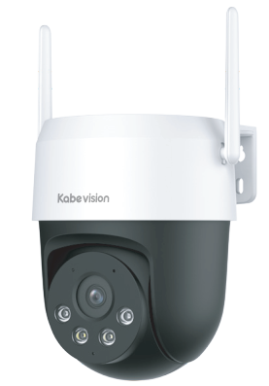 | Camera PT WiFi ống kính cố định quay quét ngoài trời 3MP . Độ phân giải 1/2.8" CMOS 3MP 2304 × 1296@(25/30fps) . Chuẩn nén H265+ . Hỗ trợ 4 chế độ ánh sáng ban đêm: Có màu (Full Color), Hồng ngoại, Thông minh và Tắt . Ống kính cố định 4mm, góc nhìn 83° . Tầm xa đèn hồng ngoại 30m, tầm xa đèn LED ánh sáng ấm thu hình có màu 30m . Chức năng thông minh: Hàng rào ảo, khu vực cấm (IVS), phát hiện con người, phát hiện phương tiện (ô tô) . Thiết lập điểm yêu thích (Preset) và gọi điểm nhanh. Hỗ trợ chức năng quay quét tự động (Preset Patrol) . Chức năng Auto Tracking tự động theo dõi đối tượng xâm nhập . Tích hợp Mic và loa, hỗ trợ đàm thoại hai chiều . Hỗ trợ còi hú và đèn chớp báo động xanh đỏ . Hỗ trợ khe cắm thẻ nhớ 256GB . Kết nối WiFi 6 băng tần (2.4GHz + 5GHz), LAN, Bluetooth pairing . Hỗ trợ giao diện web, Tên miền miễn phí KBVISION.TV và Auto Register 1.0 . Hỗ trợ ONVIF . App sử dụng: KBVIEW Plus, KBVMS Lite . Chuẩn chống nước IP66, lắp đặt ngoài trời . Điện áp DC12V (không hỗ trợ PoE) | 1,833,000
SẴN KHO | KX-S5L |  | Camera PT WiFi ống kính cố định quay quét ngoài trời 5MP . Độ phân giải 1/2.7" CMOS 5MP 2880 × 1620@(1–25/30 fps) . Chuẩn nén H265+ . Hỗ trợ 4 chế độ ánh sáng ban đêm: Có màu (Full Color), Hồng ngoại, Thông minh và Tắt . Ống kính cố định 4mm, góc nhìn 78° . Tầm xa đèn hồng ngoại 30m, tầm xa đèn LED ánh sáng ấm thu hình có màu 30m . Chức năng thông minh: Hàng rào ảo, khu vực cấm (IVS), phát hiện con người, phát hiện phương tiện (ô tô) . Thiết lập điểm yêu thích (Preset) và gọi điểm nhanh. Hỗ trợ chức năng quay quét tự động (Preset Patrol ) . Chức năng Auto Tracking tự động theo dõi đối tượng xâm nhập . Tích hợp Mic và loa, hỗ trợ đàm thoại hai chiều . Hỗ trợ còi hú và đèn chớp báo động xanh đỏ . Hỗ trợ khe cắm thẻ nhớ 256GB . Kết nối WiFi 6 băng tần (2.4GHz + 5GHz), LAN, Bluetooth pairing . Hỗ trợ giao diện web, Tên miền miễn phí KBVISION.TV và Auto Register 1.0 . Hỗ trợ ONVIF . App sử dụng: KBVIEW Plus, KBVMS Lite . Chuẩn chống nước IP66, lắp đặt ngoài trời . Điện áp DC12V (không hỗ trợ PoE) | 2,167,000
SẴN KHO | KX-S5BW |  | . Camera WiFi quay quét ngoài trời 5.0MP . Độ phân giải 1/2.7" CMOS 5MP, 25/30fps@2304x1296 . Chuẩn nén H265 . Hỗ trợ các chế độ ánh sáng ban đêm: Có màu (Full Color), Hồng ngoại và Thông minh . Ống kính cố định, góc nhìn 78° . Tầm xa đèn hồng ngoại 30m , tầm xa đèn LED ánh sáng ấm thu hình có màu 30m . Chức năng thông minh: Phát hiện con người, Phát hiện xe, Phát hiện âm thanh bất thường. . Chế độ quay quét. Chức năng Preset Patrol (tự động Tour 6 điểm ưa thích) . Chức năng Smart Tracking, theo dõi đối tượng xâm nhập . Hỗ trợ đàm thoại hai chiều . Hỗ trợ còi hú và đèn chớp báo động . Hỗ trợ khe cắm thẻ nhớ 256GB . Kết nối WiFi 6 (2.4GHz), LAN, Bluetooth pairing . Không hỗ trợ giao diện cài đặt web . Hỗ trợ ONVIF . App sử dụng: KBVIEW Plus, KBiVMS, KBVMS Lite . Chuẩn chống nước IP66, lắp đặt ngoài trời . Điện áp DC12V (không hỗ trợ PoE) | 2,140,000
CAMERA WIFI FULL COLOR
LIÊN HỆ | KX-A21F | 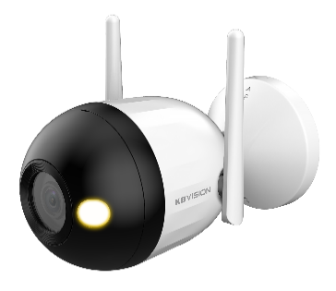 | . Camera IP WiFi Full color thân 2.0MP . Độ phân giải 2 Megapixel cảm biến CMOS kích thước 1/3” . Chuẩn nén hình ảnh H265+, 25/30fps@1080P . Chế độ ngày đêm (ICR), Chống ngược sáng DWDR, tự động cân bằng trắng (AWB), tự động bù tín hiệu ảnh (AGC), chống ngược sáng(BLC), chống nhiễu (3D-DNR). . Tầm xa đèn LED ánh sáng ấm thu hình có màu 30m . Chức năng thông minh: Hỗ trợ phát hiện chuyển động, phát hiện con người. . Ống kính cố định 2.8mm (góc nhìn 98°) . Tích hợp Mic . Hỗ trợ khe cắm thẻ nhớ lên đến 256GB . Hỗ trợ giao diện web, Tên miền miễn phí KBVISION.TV, và Auto Register 1.0 . Kết nối WiFi băng tần 2.4GHz, cổng LAN . Hỗ trợ ONVIF . App sử dụng: KBVIEW Plus, KBiVMS, KBVMS Lite . Nguồn cấp 12VDC . Nhiệt độ hoạt động : -40° C ~ +60° C. . Chất liệu nhựa + kim loại, Chuẩn chống nước IP67 . Tặng kèm nguồn 12VDC trong hộp | 1,230,000
LIÊN HỆ | KX-A41F |  | . Camera IP WiFi Full color thân 4.0MP . Độ phân giải 4 Megapixel cảm biến CMOS kích thước 1/3” . Chuẩn nén hình ảnh H265+, 25/30fps@2560 ×1440 . Chế độ ngày đêm (ICR), Chống ngược sáng DWDR, tự động cân bằng trắng (AWB), tự động bù tín hiệu ảnh (AGC), chống ngược sáng(BLC), chống nhiễu (3D-DNR). . Tầm xa đèn LED ánh sáng ấm thu hình có màu 30m . Chức năng thông minh: Hỗ trợ phát hiện chuyển động, phát hiện con người. . Ống kính cố định 2.8mm (góc nhìn 98°) . Tích hợp Mic . Hỗ trợ khe cắm thẻ nhớ lên đến 256GB . Hỗ trợ giao diện web, Tên miền miễn phí KBVISION.TV, và Auto Register 1.0 . Kết nối WiFi băng tần 2.4GHz, cổng LAN . Hỗ trợ ONVIF . App sử dụng: KBVIEW Plus, KBiVMS, KBVMS Lite . Nguồn cấp 12VDC . Nhiệt độ hoạt động : -40° C ~ +60° C. . Chất liệu nhựa + kim loại, Chuẩn chống nước IP67 . Tặng kèm nguồn 12VDC trong hộp | 1,230,000
CAMERA WIFI BÁO ĐỘNG CHỦ ĐỘNG
LIÊN HỆ | KX-C21L | 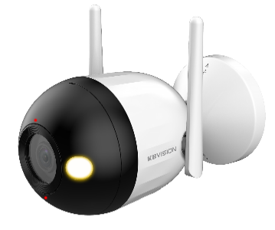 | . Camera IP WiFi Full color báo động chủ động thân 2.0MP . Độ phân giải 2 Megapixel cảm biến CMOS kích thước 1/3” . Chuẩn nén hình ảnh H265+, 25/30fps@1080P . Chế độ ngày đêm (ICR), Chống ngược sáng DWDR, tự động cân bằng trắng (AWB), tự động bù tín hiệu ảnh (AGC), chống ngược sáng(BLC), chống nhiễu (3D-DNR). . Tầm xa hồng ngoại và đèn LED ánh sáng ấm thu hình có màu 30m, ánh sáng kép thông minh. . Chức năng thông minh: Hỗ trợ phát hiện chuyển động, phát hiện con người. Báo động chủ động bằng còi và đèn. . Ống kính cố định 2.8mm (góc nhìn 98°) . Tích hợp Mic và Loa , hỗ trợ đàm thoại 2 chiều . Hỗ trợ khe cắm thẻ nhớ lên đến 256GB . Hỗ trợ giao diện web, Tên miền miễn phí KBVISION.TV và Auto Register 1.0 . Nguồn cấp 12VDC . Kết nối WiFi băng tần 2.4GHz, cổng LAN . Hỗ trợ ONVIF . Nhiệt độ hoạt động : -40° C ~ +60° C. . Chất liệu nhựa + kim loại, Chuẩn chống nước IP67 . Tặng kèm nguồn 12VDC trong hộp | 1,498,000
LIÊN HỆ | KX-C41L |  | . Camera IP WiFi Full color báo động chủ động thân 4.0MP . Độ phân giải 4 Megapixel cảm biến CMOS kích thước 1/3” . Chuẩn nén hình ảnh H265+, 25/30fps@2560 ×1440 . Chế độ ngày đêm (ICR), Chống ngược sáng DWDR, tự động cân bằng trắng (AWB), tự động bù tín hiệu ảnh (AGC), chống ngược sáng(BLC), chống nhiễu (3D-DNR). . Tầm xa hồng ngoại và đèn LED ánh sáng ấm thu hình có màu 30m, ánh sáng kép thông minh. . Chức năng thông minh: Hỗ trợ phát hiện chuyển động, phát hiện con người. Báo động chủ động bằng còi và đèn. . Ống kính cố định 2.8mm (góc nhìn 98°) . Tích hợp Mic và Loa , hỗ trợ đàm thoại 2 chiều . Hỗ trợ khe cắm thẻ nhớ lên đến 256GB . Hỗ trợ giao diện web, Tên miền miễn phí KBVISION.TV và Auto Register 1.0 . Nguồn cấp 12VDC . Kết nối WiFi băng tần 2.4GHz, cổng LAN . Hỗ trợ ONVIF . Nhiệt độ hoạt động : -40° C ~ +60° C. . Chất liệu nhựa + kim loại, Chuẩn chống nước IP67 . Tặng kèm nguồn 12VDC trong hộp | 1,633,000
TÌNH TRẠNG | MODEL | HÌNH ẢNH | THƯƠNG HIỆU | GIÁ LẺ | GIÁ SỐ LƯỢNG | BẢO HÀNH
SẴN KHO | KABEVISION-64GB |  | KABEVISION | LIÊN HỆ | LIÊN HỆ | 7 NĂM
SẴN KHO | KABEVISION-128GB | 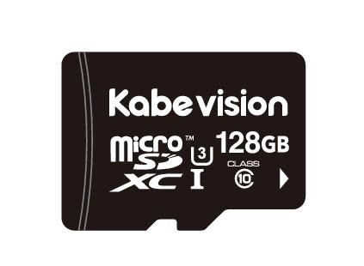 | KABEVISION | LIÊN HỆ | LIÊN HỆ | 7 NĂM

IP CAMERA+NVR
CAMERA CHẤT LƯỢNG TỐT – NHẬP KHẨU NGUYÊN CHIẾC – GIÁ CẠNH TRANH
BẢNG BÁO GIÁ CAMERA + ĐẦU GHI HÌNH IP
TÌNH TRẠNG | MODEL | HÌNH ẢNH | THÔNG SỐ KỸ THUẬT | GIÁ LẺ (VNĐ)
DÒNG LITE . CHIẾU SÁNG KÉP
SẴN KHO | KX-AD2111CN-A |  | Camera IP thân cố định ngoài trời 2.0MP có mic . Độ phân giải 2.0MP 1/2.8" CMOS 1920x1080@25/30fps . Chuẩn nén H.265+ . Ống kính cố định 3.6mm (góc nhìn 87°) . Độ nhạy sáng tối thiểu: 0.005 lux@F1.6 . Chống ngược sáng DWDR, tự động cân bằng trắng (AWB), tự động bù tín hiệu ảnh (AGC), chống ngược sáng(BLC), chống nhiễu (3D-DNR). . Chế độ chiếu sáng kép thông minh: LED ánh sáng ấm 15m, hồng ngoại 30m. . Tích hợp mic . Chức năng thông minh: Phát hiện con người. . Hỗ trợ chuẩn ONVIF, Tên miền miễn phí KBVISION.TV và P2P . Phần mềm sử dụng: KBVIEW Plus, KBiVMS, KBVMS Lite . Nhiệt độ hoạt động –40 °C to +50 °C . Chất liệu: Nhựa, IP67 . Nguồn: 12 VDC/PoE | 1,365,000
SẴN KHO | KX-AD2111CN-A-VN |  |  | 1,365,000
LIÊN HỆ | KX-AD2112CN-A | 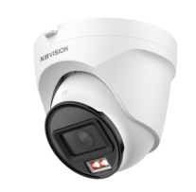 | Camera Dome 2.0MP có mic . Độ phân giải 2.0MP 1/2.8" CMOS 1920x1080@25/30fps . Chuẩn nén H.265+ . Ống kính cố định 2.8mm (góc nhìn 105°) . Độ nhạy sáng tối thiểu: 0.005 lux@F1.6 . Chống ngược sáng DWDR, tự động cân bằng trắng (AWB), tự động bù tín hiệu ảnh (AGC), chống ngược sáng(BLC), chống nhiễu (3D-DNR). . Chế độ chiếu sáng kép thông minh: LED ánh sáng ấm 15m, hồng ngoại 30m. . Tích hợp mic . Chức năng thông minh: Phát hiện con người. . Hỗ trợ chuẩn ONVIF, Tên miền miễn phí KBVISION.TV và P2P . Phần mềm sử dụng: KBVIEW Plus, KBiVMS, KBVMS Lite . Nhiệt độ hoạt động –40 °C to +50 °C . Chất liệu: Nhựa, IP67 . Nguồn: 12 VDC/PoE | 1,365,000
LIÊN HỆ | KX-AD2112CN-A-VN |  |  | 1,365,000
SẴN KHO | KX-AD2003N-A | 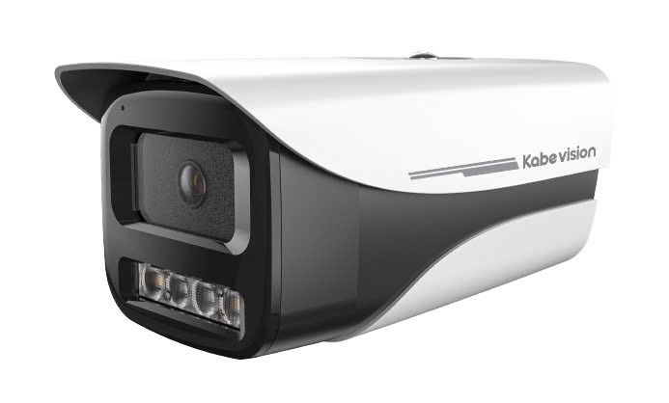 | Camera IP thân cố định ngoài trời 2.0MP . Độ phân giải 2.0 Megapixel cảm biến CMOS kích thước 1/2.8" CMOS. . Chuẩn nén H265+, 2 MP ((1920 × 1080)@25 fps . Ống kính cố định 3.6mm (góc nhìn 87°) . Chế độ ngày đêm (ICR), Chống ngược sáng thực WDR, tự động cân bằng trắng (AWB), tự động bù tín hiệu ảnh (AGC), chống ngược sáng(BLC), chống nhiễu (3D-DNR). . Tầm xa hồng ngoại 80m, LED ánh sáng ấm thu hình có màu 30m . Tích hợp mic . Chức năng thông minh: Phát hiện con người. . Hỗ trợ chuẩn ONVIF, Tên miền miễn phí KBVISION.TV và P2P . Phần mềm sử dụng: KBVIEW Plus, KBiVMS, KBVMS Lite . Điện áp DC12V hoặc PoE . Nhiệt độ hoạt động : -40° C ~ +60° C. . Chất liệu kim loại + nhựa, thiết kế mới chắc chắn và cứng cáp, có nắp che. . Chuẩn chống nước IP67 . Tặng kèm chân đế | 1,855,000
SẴN KHO | KX-AD2003N-A-VN |  |  | 1,855,000
SẴN KHO | KX-AD4003N-A |  | Camera IP thân cố định ngoài trời 4.0MP . Độ phân giải 4.0 Megapixel cảm biến CMOS kích thước 1/2.9”. . Chuẩn nén H265+, 4 MP (2560 × 1440)@25 fps . Ống kính cố định 3.6mm (góc nhìn 78°) . Chế độ ngày đêm (ICR), Chống ngược sáng thực WDR, tự động cân bằng trắng (AWB), tự động bù tín hiệu ảnh (AGC), chống ngược sáng(BLC), chống nhiễu (3D-DNR). . Tầm xa hồng ngoại 60m, LED ánh sáng ấm thu hình có màu 30m . Tích hợp mic . Chức năng thông minh: Phát hiện con người. . Hỗ trợ chuẩn ONVIF, Tên miền miễn phí KBVISION.TV và P2P . Phần mềm sử dụng: KBVIEW Plus, KBiVMS, KBVMS Lite . Điện áp DC12V hoặc PoE . Nhiệt độ hoạt động : -40° C ~ +60° C. . Chất liệu kim loại + nhựa, thiết kế mới chắc chắn và cứng cáp, có nắp che. . Chuẩn chống nước IP67 . Tặng kèm chân đế | 2,655,000
SẴN KHO | KX-AD4003N-A-VN |  |  | 2,655,000
LIÊN HỆ | KX-AF2112N-DL-A |  | Camera IP dome cố định trong nhà ánh sáng kép 2.0MP có mic . Độ phân giải 2.0MP 1/2.8" CMOS 1920x1080@25/30fps . Chuẩn nén H.265+ . Ống kính cố định 2.8mm (góc nhìn 104°) . Tầm xa hồng ngoại và ánh sáng ấm 30m . hỗ trợ ánh sáng kép thông minh . Tích hợp mic . Tính năng thông minh: Phát hiện con người. . Hỗ trợ chuẩn ONVIF, Tên miền miễn phí KBVISION.TV và P2P . Nguồn cấp 12VDC, Hỗ trợ PoE . Vỏ kim loại+nhựa, IP67 | 1,700,000
LIÊN HỆ | KX-AF2112N-DL-A-VN |  |  | 1,700,000
SẴN KHO | KX-AF2113N-DL-A-VN |  | Camera IP thân cố định ngoài trời ánh sáng kép 2.0MP có mic . Độ phân giải 2.0MP 1/2.8" CMOS 1920x1080@25/30fps . Chuẩn nén H.265+ . Ống kính cố định 3.6mm (góc nhìn 88°) . Tầm xa hồng ngoại và ánh sáng ấm 30m. hỗ trợ ánh sáng kép thông minh . Tích hợp mic . Tính năng thông minh: Phát hiện con người. . Hỗ trợ chuẩn ONVIF, Tên miền miễn phí KBVISION.TV và P2P . Phần mềm sử dụng: KBVIEW Plus, KBiVMS, KBVMS Lite . Nguồn cấp 12VDC, Hỗ trợ PoE . Vỏ kim loại + nhựa, IP67 | 1,540,000
LIÊN HỆ | KX-AD4111N-A | 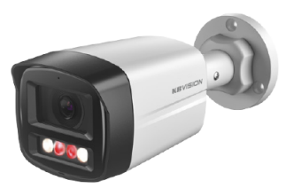 | Camera Thân cố định 4.0MP có mic . Độ phân giải 4MP 1/2.9" CMOS (2560×1440)@25/30 fps. . Chuẩn nén H.265+ . Ống kính cố định 3.6mm (góc nhìn 78°) . Độ nhạy sáng tối thiểu: 0.006 lux@F1.6 . Chống ngược sáng WDR (120dB), tự động cân bằng trắng (AWB), tự động bù tín hiệu ảnh (AGC), chống ngược sáng(BLC), chống nhiễu (3D-DNR). . Chế độ chiếu sáng kép thông minh: LED ánh sáng ấm 30m, hồng ngoại 30m. . Tích hợp mic . Tính năng thông minh: Phát hiện con người. . Hỗ trợ chuẩn ONVIF, Tên miền miễn phí KBVISION.TV và P2P . Phần mềm sử dụng: KBVIEW Plus, KBiVMS, KBVMS Lite . Nhiệt độ hoạt động –40 °C to +60 °C . Chất liệu: Nhựa + Kim loại, IP67 . Nguồn: 12 VDC/PoE | 2,100,000
SẴN KHO | KX-AD4111N-A-VN |  |  | 2,100,000
LIÊN HỆ | KX-AD4112N-A | 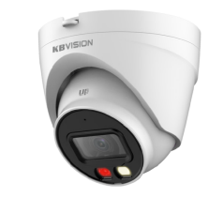 | Camera Dome 4.0MP có mic . Độ phân giải 4MP 1/2.9" CMOS (2560×1440)@25/30 fps. . Chuẩn nén H.265+ . Ống kính cố định 2.8mm (góc nhìn 94°) . Độ nhạy sáng tối thiểu: 0.006 lux@F1.6 . Chống ngược sáng WDR (120dB), tự động cân bằng trắng (AWB), tự động bù tín hiệu ảnh (AGC), chống ngược sáng(BLC), chống nhiễu (3D-DNR). . Chế độ chiếu sáng kép thông minh: LED ánh sáng ấm 30m, hồng ngoại 30m. . Tích hợp mic . Tính năng thông minh: Phát hiện con người. . Hỗ trợ chuẩn ONVIF, Tên miền miễn phí KBVISION.TV và P2P . Phần mềm sử dụng: KBVIEW Plus, KBiVMS, KBVMS Lite . Nhiệt độ hoạt động –40 °C to +60 °C . Chất liệu: Nhựa + Kim loại, IP67 . Nguồn: 12 VDC/PoE | 2,100,000
SẴN KHO | KX-AD4112N-A-VN |  |  | 2,100,000
DÒNG LITE . FULLCOLOR
BÁN HẾT, BỎ MẪU | KX-AF2111N3 | 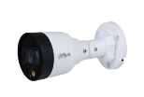 | Camera IP FULL COLOR thân ngoài trời 2.0MP . Cảm biến hình ảnh 1/2.8” 2 Megapixel Sony SNR1s . Độ phân giải 25/30fps@1080P . Chuẩn nén H265+ . Hỗ trợ cân bằng ánh sáng, bù sáng, chống ngược sáng, chống nhiễu 3D. DNR, chức năng Starlight giúp camera tự động điều chỉnh hình ảnh và màu sắc đẹp nhất phù hợp nhất với môi trường ánh sáng yếu . Chuyên chống ngược sáng DWDR . Tầm xa đèn LED ánh sáng ấm thu hình có màu 15m, với công nghệ ánh sáng thông minh . Ống kính cố định 3.6mm (góc nhìn 88°) . Hỗ trợ chuẩn ONVIF, Tên miền miễn phí KBVISION.TV và P2P . Phần mềm sử dụng: KBVIEW Plus, KBiVMS, KBVMS Lite . Điện áp DC12V hoặc PoE . Nhiệt độ hoạt động : -40° C ~ +60° C. . Chất liệu kim loại + nhựa . Chuẩn chống bụi nước IP67 | 1,710,000
BÁN HẾT, BỎ MẪU | KX-AF2111N3-VN |  |  | 1,710,000
LIÊN HỆ | KX-AF2013N3-V-A | 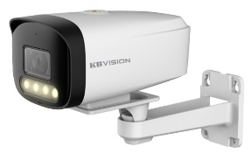 | Camera Thân cố định Fullcolor có mic . Cảm biến CMOS 1/2.8" Sony SNR1s . Độ phân giải 25/30fps@1080P . Chuẩn nén H265+ . Chế độ ngày đêm (ICR), Chống ngược sáng DWDR, tự động cân bằng trắng (AWB), tự động bù tín hiệu ảnh (AGC), chống ngược sáng(BLC), chống nhiễu (3D-DNR). . Tầm xa đèn LED ánh sáng ấm thu hình có màu 35m, với công nghệ ánh sáng thông minh . Tích hợp mic . Ống kính cố định 3.6mm (góc nhìn 88°) . Hỗ trợ chuẩn ONVIF, Tên miền miễn phí KBVISION.TV và P2P . Phần mềm sử dụng: KBVIEW Plus, KBiVMS, KBVMS Lite . Điện áp DC12V hoặc PoE . Nhiệt độ hoạt động : -40° C ~ +60° C. . Chất liệu kim loại + nhựa . Chuẩn chống bụi nước IP67 . Tặng kèm chân đế trong hộp | 2,275,000
LIÊN HỆ | KX-AF2013N3-V-A-VN |  |  | 2,275,000
DÒNG LITE . HỒNG NGOẠI
SẴN KHO | KX-A2012TN3-VN | 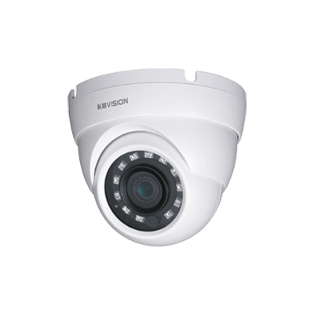 | Camera Dome 2.0MP . Cảm biến: 1/2.9" Sony NIR 2.0 Mp, 25/30fps@ 2M (1920×1080) . Chuẩn nén H265+ . Ống kính cố định 3.6mm (góc nhìn 83°) . Tầm xa hồng ngoại 30m, với công nghệ hồng ngoại thông minh . Chế độ ngày đêm (ICR), Chống ngược sáng DWDR, tự động cân bằng trắng (AWB), tự động bù tín hiệu ảnh (AGC), chống ngược sáng(BLC) . Hỗ trợ chuẩn ONVIF, Tên miền miễn phí KBVISION.TV và P2P . Phần mềm sử dụng: KBVIEW Plus, KBiVMS, KBVMS Lite . Điện áp 12 V DC / PoE . Nhiệt độ hoạt động : -40° C ~ +60° C. . Chất liệu kim loại + nhựa . Chuẩn chống nước IP67 | 1,685,000
LIÊN HỆ | KX-A2111CN3 |  | Camera IP cố định thân lớn ngoài trời 2MP . Độ phân giải 1/2.8" CMOS 2 MP (1920 × 1080)@25/30 fps . Chuẩn nén H.265+, siêu tiết kiệm băng thông và ổ cứng . Ống kính cố định 3.6m (góc nhìn 84°) . Tầm xa hồng ngoại 30m, chế độ hồng ngoại thông minh . DWDR, 3D NR, HLC, BLC, AWB, AGC, Day/night mode, ROI… . Hỗ trợ chuẩn ONVIF, Tên miền miễn phí KBVISION.TV và P2P . Phần mềm sử dụng: KBVIEW Plus, KBiVMS, KBVMS Lite . Nguồn cấp 12VDC / PoE . Chất liệu vỏ nhựa, chân đế vặn dễ lắp đặt, kích thước lớn hơn . Chống bụi nước IP67 | 1,065,000
LIÊN HỆ | KX-A2111CN3-VN |  |  | 1,065,000
LIÊN HỆ | KX-A2112CN3 |  | Camera Dome cố định trong nhà 2MP . Độ phân giải 1/2.8" CMOS 2 MP (1920 × 1080)@25/30 fps . Chuẩn nén H.265+, siêu tiết kiệm băng thông và ổ cứng . Ống kính cố định 2.8mm (góc nhìn 102°) . Tầm xa hồng ngoại 30m, chế độ hồng ngoại thông minh . DWDR, 3D NR, HLC, BLC, AWB, AGC, Day/night mode, ROI… . Hỗ trợ chuẩn ONVIF, Tên miền miễn phí KBVISION.TV và P2P . Phần mềm sử dụng: KBVIEW Plus, KBiVMS, KBVMS Lite . Nguồn cấp 12VDC / PoE . Chất liệu vỏ nhựa, đế lắp đặt nhanh, kích thước lớn hơn . Chống bụi nước IP67 | 1,065,000
LIÊN HỆ | KX-A2112CN3-VN |  |  | 1,065,000
LIÊN HỆ | KX-A2011LN-A-VN | 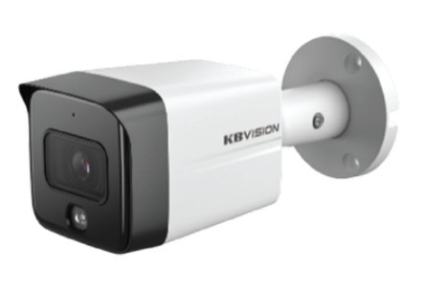 | Camera IP thân cố định ngoài trời 2.0MP có mic . Độ phân giải 2.0MP 1/2.8" CMOS 1920x1080@25/30fps . Chuẩn nén H.265+ . Ống kính cố định 3.6mm (góc nhìn 86°) . Tầm xa hồng ngoại 30m, hỗ trợ hồng ngoại thông minh . Tích hợp mic . Tính năng thông minh: Phát hiện con người. . Hỗ trợ chuẩn ONVIF, Tên miền miễn phí KBVISION.TV và P2P . Phần mềm sử dụng: KBVIEW Plus, KBiVMS, KBVMS Lite . Nguồn cấp 12VDC, Hỗ trợ PoE . Vỏ kim loại + nhựa, IP67 | 1,540,000
LIÊN HỆ | KX-A2011TN-A |  | Camera IP thân kim loại cố định ngoài trời 2.0MP có mic . Độ phân giải 2.0MP 1/2.8" CMOS 1920x1080@25/30fps . Chuẩn nén H.265+ . Ống kính cố định 3.6mm ( góc nhìn 86°) . Tầm xa hồng ngoại 30m, hỗ trợ hồng ngoại thông minh . Tích hợp mic . Tính năng thông minh: Phát hiện con người, . Hỗ trợ chuẩn ONVIF, Tên miền miễn phí KBVISION.TV và P2P . Phần mềm sử dụng: KBVIEW Plus, KBiVMS, KBVMS Lite . Nguồn cấp 12VDC, Hỗ trợ PoE . Vỏ kim loại, IP67 | 1,820,000
SẴN KHO | KX-A2011TN-A-VN |  |  | 1,820,000
SẴN KHO | KX-A2111CN-A |  | Camera IP cố định thân ngoài trời 2MP . Độ phân giải 1/2.8" CMOS 2 MP (1920 × 1080)@25/30 fps . Chuẩn nén H.265+, siêu tiết kiệm băng thông và ổ cứng . Ống kính cố định 3.6m (góc nhìn 78°) . Tầm xa hồng ngoại 30m, chế độ hồng ngoại thông minh . Chức năng thông minh: Phát hiện người . Tích hợp Mic . DWDR, 3D NR, HLC, BLC, AWB, AGC, Day/night mode, ROI… . Hỗ trợ chuẩn ONVIF, Tên miền miễn phí KBVISION.TV và P2P . Phần mềm sử dụng: KBVIEW Plus, KBiVMS, KBVMS Lite . Nguồn cấp 12VDC / PoE . Chất liệu vỏ nhựa, chân đế vặn dễ lắp đặt, kích thước lớn hơn . Chống bụi nước IP67 | 1,230,000
SẴN KHO | KX-A2111CN-A-VN |  |  | 1,230,000
SẴN KHO | KX-A2112CN-A |  | Camera Dome cố định trong nhà 2MP . Độ phân giải 1/2.8" CMOS 2 MP (1920 × 1080)@25/30 fps . Chuẩn nén H.265+, siêu tiết kiệm băng thông và ổ cứng . Ống kính cố định 2.8mm (góc nhìn 99°) . Tầm xa hồng ngoại 30m, chế độ hồng ngoại thông minh . Chức năng thông minh: Phát hiện người . Tích hợp Mic . DWDR, 3D NR, HLC, BLC, AWB, AGC, Day/night mode, ROI… . Hỗ trợ chuẩn ONVIF, Tên miền miễn phí KBVISION.TV và P2P . Phần mềm sử dụng: KBVIEW Plus, KBiVMS, KBVMS Lite . Nguồn cấp 12VDC / PoE . Chất liệu vỏ nhựa, đế lắp đặt nhanh, kích thước lớn hơn . Chống bụi nước IP67 | 1,230,000
SẴN KHO | KX-A2112CN-A-VN |  |  | 1,230,000
SẴN KHO | KX-A2014N | 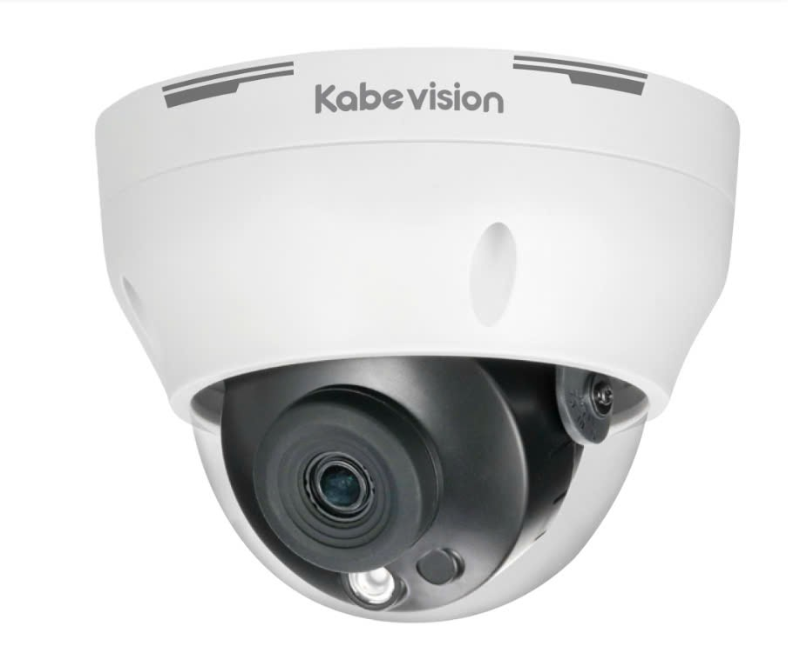 | Camera Dome bán cầu trong nhà 2MP . Cảm biến CMOS 1/2.8" Sony SNR1s . Độ phân giải 25/30fps@1080P . Chuẩn nén H265+ . Ống kính cố định 2.8mm (góc nhìn 102 độ) . Chế độ ngày đêm (ICR), Chống ngược sáng DWDR, tự động cân bằng trắng (AWB), tự động bù tín hiệu ảnh (AGC), chống ngược sáng(BLC), chống nhiễu (3D-DNR). . Tầm xa hồng ngoại 30m với công nghệ hồng ngoại thông minh . Hỗ trợ chuẩn ONVIF, Tên miền miễn phí KBVISION.TV và P2P . Phần mềm sử dụng: KBVIEW Plus, KBiVMS, KBVMS Lite . Chuẩn chống nước IP67. . Điện áp DC12V hoặc PoE, công suất <6W . Nhiệt độ hoạt động : -40° C ~ +60° C. . Chất liệu vỏ nhựa | 1,300,000
LIÊN HỆ | KX-A2014N-VN |  |  | 1,300,000
LIÊN HỆ | KX-A2003N-A | 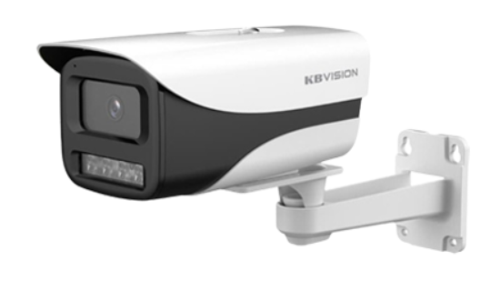 | Camera IP thân cố định ngoài trời 2.0MP . Độ phân giải 2.0 Megapixel cảm biến CMOS kích thước 1/2.8”. . Chuẩn nén H265+, 25/30fps@1080P . Ống kính cố định 3.6mm (góc nhìn 86°) . Chế độ ngày đêm (ICR), Chống ngược sáng DWDR, tự động cân bằng trắng (AWB), tự động bù tín hiệu ảnh (AGC), chống ngược sáng(BLC), chống nhiễu (3D-DNR). . Tầm xa hồng ngoại 80m, với công nghệ hồng ngoại thông minh . Tích hợp mic . Chức năng thông minh: Phát hiện con người. . Hỗ trợ chuẩn ONVIF, Tên miền miễn phí KBVISION.TV và P2P . Phần mềm sử dụng: KBVIEW Plus, KBiVMS, KBVMS Lite . Điện áp DC12V hoặc PoE . Nhiệt độ hoạt động : -40° C ~ +60° C. . Chất liệu kim loại + nhựa, thiết kế mới chắc chắn và cứng cáp, có nắp che. . Chuẩn chống nước IP67 . Tặng kèm chân đế | 1,610,000
SẴN KHO | KX-A2003N-A-VN |  |  | 1,610,000
SẴN KHO | KX-A4001TN-A | 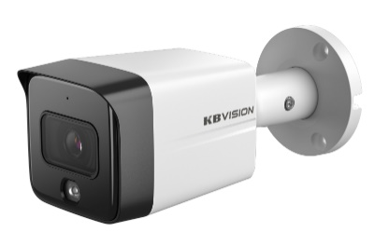 | Camera IP thân kim loại cố định ngoài trời 4.0MP có mic . Độ phân giải 4.0MP 1/2.9" CMOS 2560 ×1440@25/30fps . Chuẩn nén H.265+ . Ống kính cố định 3.6mm (góc nhìn 78°) . Tầm xa hồng ngoại 30m, hỗ trợ hồng ngoại thông minh . Chống ngược sáng thực WDR 120dB . Tích hợp mic . Tính năng thông minh: Phát hiện con người. . Hỗ trợ chuẩn ONVIF, Tên miền miễn phí KBVISION.TV và P2P . Phần mềm sử dụng: KBVIEW Plus, KBiVMS, KBVMS Lite . Nguồn cấp 12VDC, Hỗ trợ PoE . Vỏ kim loại, IP67 | 2,450,000
SẴN KHO | KX-A4111LN-A | 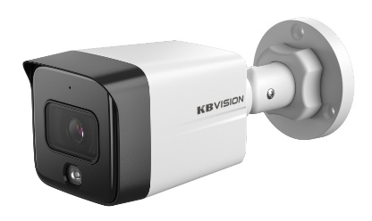 | Camera IP thân cố định ngoài trời 4.0MP có mic . Độ phân giải 4.0MP 1/2.9" CMOS 2560 ×1440@25/30fps . Chuẩn nén H.265+ . Ống kính cố định 3.6mm (góc nhìn 78°) . Tầm xa hồng ngoại 30m, hỗ trợ hồng ngoại thông minh . Chống ngược sáng thực WDR 120dB . Tích hợp mic . Tính năng thông minh: Phát hiện con người. . Hỗ trợ chuẩn ONVIF, Tên miền miễn phí KBVISION.TV và P2P . Phần mềm sử dụng: KBVIEW Plus, KBiVMS, KBVMS Lite . Nguồn cấp 12VDC, Hỗ trợ PoE . Vỏ kim loại+Nhựa, IP67 | 2,350,000
SẴN KHO | KX-A4111LN-A-VN |  |  | 2,350,000
LIÊN HỆ | KX-A4112LN-A | 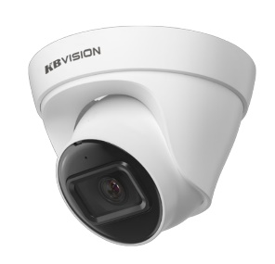 | Camera IP dome cố định trong nhà 4.0MP có mic . Độ phân giải 4.0MP 1/2.9" CMOS 2560 ×1440@25/30fps . Chuẩn nén H.265+ . Ống kính cố định 2.8mm (góc nhìn 92°) . Tầm xa hồng ngoại 30m, hỗ trợ hồng ngoại thông minh . Chống ngược sáng thực WDR 120dB . Tích hợp mic . Tính năng thông minh: Phát hiện con người. . Hỗ trợ chuẩn ONVIF, Tên miền miễn phí KBVISION.TV và P2P . Phần mềm sử dụng: KBVIEW Plus, KBiVMS, KBVMS Lite . Nguồn cấp 12VDC, Hỗ trợ PoE . Vỏ kim loại+nhựa, IP67 | 2,350,000
DÒNG MẮT ĐÊM
SẴN KHO | KX-CAi4003N-PRO | 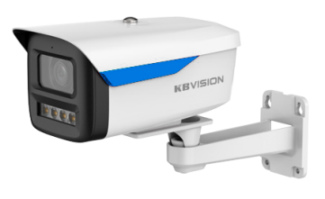 | Camera Thân cố định 4.0MP có mic . Độ phân giải 4 Megapixel cảm biến CMOS kích thước 1/1.8” . 2688 × 1520@(1–20 fps)/ 2560 ×1440@(1–25/30 fps) . Hỗ trợ Starlight với độ nhạy sáng siêu thấp 0.0005 lux@F1.0 . Công nghệ AI-ISP kết hợp cảm biến lớn cho hình ảnh vượt trội ban đêm cũng như ban ngày . Chuẩn nén H265+ . Hỗ trợ chức năng phát hiện thông minh: Hàng rào ảo, Xâm nhập (phân biệt người và xe), SMD Plus . Tìm kiếm thông minh: Tìm kiếm nhanh sự kiện theo từng đối tượng (người, xe) khi kết hợp NVR . Chống ngược sáng WDR (120dB) . Chế độ ngày đêm (ICR), tự động cân bằng trắng (AWB), tự động bù sáng (AGC), chống ngược sáng(BLC), chống nhiễu (3D-DNR), LDC . Tầm xa LED ánh sáng ấm thu hình có màu 50m . Hỗ trợ khe cắm thẻ nhớ 256GB, Tích hợp mic . Ống kính cố định 3.6mm (góc nhìn 94°), option 6mm . Hỗ trợ chuẩn ONVIF, Tên miền miễn phí KBVISION.TV và P2P, AutoRegister 2.0 . Phần mềm sử dụng: KBVIEW Plus, KBVMS Lite . Chuẩn chống nước IP67 . Điện áp DC12V hoặc PoE . Nhiệt độ hoạt động : -40° C ~ +60° C . Chất liệu kim loại, kèm chân đế | 3,755,000
SẴN KHO | KX-CAi4003N-PRO-VN |  |  | 3,755,000
SẴN KHO | KX-CAi4004N-PRO | 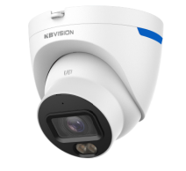 | Camera Dome cố định 4.0MP có mic . Độ phân giải 4 Megapixel cảm biến CMOS kích thước 1/1.8” . 2688 × 1520@(1–20 fps)/ 2560 ×1440@(1–25/30 fps) . Hỗ trợ Starlight với độ nhạy sáng siêu thấp 0.0005 lux@F1.0 . Công nghệ AI-ISP kết hợp cảm biến lớn cho hình ảnh vượt trội ban đêm cũng như ban ngày . Chuẩn nén H265+ . Hỗ trợ chức năng phát hiện thông minh: Hàng rào ảo, Xâm nhập (phân biệt người và xe), SMD Plus . Tìm kiếm thông minh: Tìm kiếm nhanh sự kiện theo từng đối tượng (người, xe) khi kết hợp NVR . Chống ngược sáng WDR (120dB) . Chế độ ngày đêm (ICR), tự động cân bằng trắng (AWB), tự động bù sáng (AGC), chống ngược sáng(BLC), chống nhiễu (3D-DNR), LDC . Tầm xa LED ánh sáng ấm thu hình có màu 30m . Hỗ trợ khe cắm thẻ nhớ 256GB, Tích hợp mic . Ống kính cố định 2.8mm (góc nhìn 112°), option 3.6mm (góc nhìn 94 độ) . Hỗ trợ chuẩn ONVIF, Tên miền miễn phí KBVISION.TV và P2P, AutoRegister 2.0 . Phần mềm sử dụng: KBVIEW Plus, KBVMS Lite . Chuẩn chống nước IP67 . Điện áp DC12V hoặc PoE . Nhiệt độ hoạt động : -40° C ~ +60° C . Chất liệu nhựa + kim loại. | 3,550,000
SẴN KHO | KX-C8003SN-PRO | 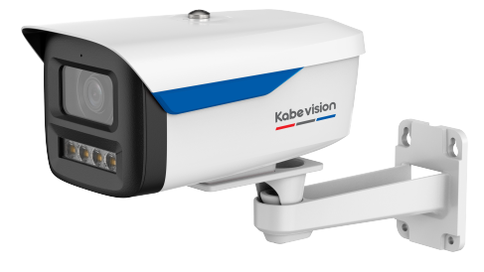 | Camera Thân cố định 8.0MP có mic . Độ phân giải 8 Megapixel cảm biến CMOS kích thước 1/1.8” . 3840 × 2160@(1–20 fps)/2688 × 1520@(1–25/30 fps) . Hỗ trợ Starlight với độ nhạy sáng siêu thấp 0.0008 lux@F1.0 . Công nghệ AI-ISP kết hợp cảm biến lớn cho hình ảnh vượt trội ban đêm cũng như ban ngày . Chuẩn nén H265+ . Hỗ trợ chức năng phát hiện thông minh: Hàng rào ảo, Xâm nhập (phân biệt người và xe), SMD Plus . Tìm kiếm thông minh: Tìm kiếm nhanh sự kiện theo từng đối tượng (người, xe) khi kết hợp NVR . Chống ngược sáng WDR (120dB) . Chế độ ngày đêm (ICR), tự động cân bằng trắng (AWB), tự động bù sáng (AGC), chống ngược sáng(BLC), chống nhiễu (3D-DNR), LDC . Tầm xa LED ánh sáng ấm thu hình có màu 50m . Hỗ trợ khe cắm thẻ nhớ 256GB, Tích hợp mic . Ống kính cố định 3.6mm (góc nhìn 93°), option 6mm . Hỗ trợ chuẩn ONVIF, Tên miền miễn phí KBVISION.TV và P2P, AutoRegister 2.0 . Phần mềm sử dụng: KBVIEW Plus, KBVMS Lite . Chuẩn chống nước IP67 . Điện áp DC12V hoặc PoE . Nhiệt độ hoạt động : -40° C ~ +60° C . Chất liệu kim loại, kèm chân đế | 4,655,000
SẴN KHO | KX-C8004SN-PRO | 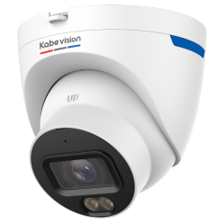 | Camera Dome cố định 8.0MP có mic . Độ phân giải 8 Megapixel cảm biến CMOS kích thước 1/1.8” . 1920× 1080@(1–25/30 fps) . Hỗ trợ Starlight với độ nhạy sáng siêu thấp 0.0008 lux@F1.0 . Công nghệ AI-ISP kết hợp cảm biến lớn cho hình ảnh vượt trội ban đêm cũng như ban ngày . Chuẩn nén H265+ . Hỗ trợ chức năng phát hiện thông minh: Hàng rào ảo, Xâm nhập (phân biệt người và xe), SMD Plus . Tìm kiếm thông minh: Tìm kiếm nhanh sự kiện theo từng đối tượng (người, xe) khi kết hợp NVR . Chống ngược sáng WDR (120dB) . Chế độ ngày đêm (ICR), tự động cân bằng trắng (AWB), tự động bù sáng (AGC), chống ngược sáng(BLC), chống nhiễu (3D-DNR), LDC . Tầm xa LED ánh sáng ấm thu hình có màu 30m . Hỗ trợ khe cắm thẻ nhớ 256GB, Tích hợp mic . Ống kính cố định 2.8mm (góc nhìn 110°), option 3.6mm (góc nhìn 93 độ) Hỗ trợ chuẩn ONVIF, Tên miền miễn phí KBVISION.TV và P2P, AutoRegister 2.0 . Phần mềm sử dụng: KBVIEW Plus, KBVMS Lite . Chuẩn chống nước IP67 . Điện áp DC12V hoặc PoE . Nhiệt độ hoạt động : -40° C ~ +60° C . Chất liệu nhựa + kim loại. | 4,450,000
DÒNG LITE AI - HỒNG NGOẠI
LIÊN HỆ | KX-CAi2003SN-AB | 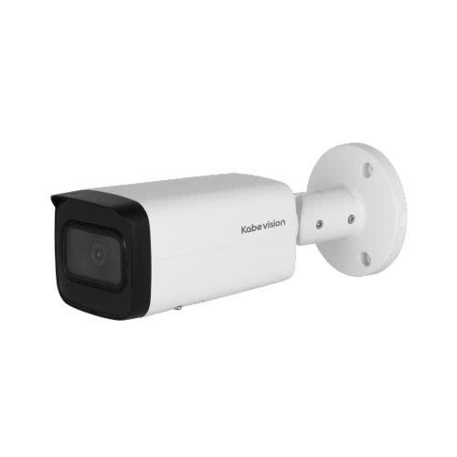 | Camera IP thân hồng ngoại 2.0MP . Độ phân giải 2 Megapixel cảm biến CMOS kích thước 1/2.8” . 25/30fps@1080P . Hỗ trợ công nghệ Starlight, độ nhạy sáng 0.002lux@F1.6 . Chuẩn nén H265+ . Hỗ trợ chức năng phát hiện thông minh: Hàng rào ảo, Xâm nhập (phân biệt người và xe), SMD Plus. . Chống ngược sáng WDR(120dB) . Chế độ ngày đêm (ICR), tự động cân bằng trắng (AWB), tự động bù sáng (AGC), chống ngược sáng (BLC), chống nhiễu (3D-DNR). . Tầm xa hồng ngoại 80m với công nghệ hồng ngoại thông minh . Hỗ trợ khe cắm thẻ nhớ 256GB . Tích hợp mic . Ống kính cố định 3.6mm (góc nhìn 88 độ) . Hỗ trợ chuẩn ONVIF, Tên miền miễn phí KBVISION.TV và P2P, AutoRegister 2.0 . Phần mềm sử dụng: KBVIEW Plus, KBiVMS, KBVMS Lite . Điện áp DC12V hoặc PoE . Nhiệt độ hoạt động : -30° C ~ +60° C. . Chất liệu kim loại, IP67 | 3,300,000
LIÊN HỆ | KX-CAi2004MSN-AB |  | Camera IP dome hồng ngoại 2.0MP . Độ phân giải 2 Megapixel cảm biến Sony Stavis CMOS kích thước 1/2.8” . 1920 × 1080@(1-25/30 fps) . Hỗ trợ công nghệ Starlight, độ nhạy sáng 0.002 lux@F1.5. Chuẩn nén H265+ . Hỗ trợ chức năng phát hiện thông minh: Hàng rào ảo, Xâm nhập (phân biệt người và xe), SMD Plus. . Chống ngược sáng WDR(120dB) . Chế độ ngày đêm (ICR), tự động cân bằng trắng (AWB), tự động bù sáng (AGC), chống ngược sáng (BLC), chống nhiễu (3D-DNR). . Tầm xa hồng ngoại 40m với công nghệ hồng ngoại thông minh . Hỗ trợ thẻ nhớ 256GB . Tích hợp mic . Ống kính motorized 2.7mm-13.5mm (góc nhìn: 108°–30°) . Hỗ trợ chuẩn ONVIF, Tên miền miễn phí KBVISION.TV và P2P, AutoRegister 2.0 . Phần mềm sử dụng: KBVIEW Plus, KBiVMS, KBVMS Lite . Hỗ trợ cổng Alarm in/out, Audio in/out . Điện áp DC12V hoặc PoE . Nhiệt độ hoạt động : -30° C ~ +60° C. . Chất liệu kim loại, IP67, IK10 | 5,155,000
SẴN KHO | KX-CAi4002SN-A | 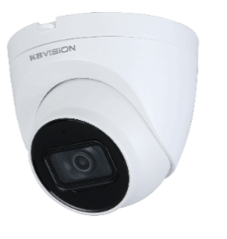 | Camera IP dome hồng ngoại 4.0MP . Độ phân giải 4 Megapixel cảm biến CMOS kích thước 1/2.9” . 20fps@2688×1520, 25/30fps@2560×1440 . Hỗ trợ công nghệ Starlight . Chuẩn nén H265+ . Hỗ trợ chức năng phát hiện thông minh: Hàng rào ảo, Xâm nhập (phân biệt người và xe), SMD Plus. . Chống ngược sáng WDR(120dB) . Chế độ ngày đêm (ICR), tự động cân bằng trắng (AWB), tự động bù sáng (AGC), chống ngược sáng (BLC), chống nhiễu (3D-DNR). . Tầm xa hồng ngoại 30m với công nghệ hồng ngoại thông minh . Hỗ trợ khe cắm thẻ nhớ 256GB . Tích hợp mic . Ống kính cố định 2.8mm (góc nhìn 95 độ) . Hỗ trợ chuẩn ONVIF, Tên miền miễn phí KBVISION.TV và P2P, AutoRegister 2.0 . Phần mềm sử dụng: KBVIEW Plus, KBiVMS, KBVMS Lite . Điện áp DC12V hoặc PoE . Nhiệt độ hoạt động : -40° C ~ +60° C. . Chất liệu kim loại + nhựa, IP67 | 3,055,000
LIÊN HỆ | KX-CAi4004MSN-AB | 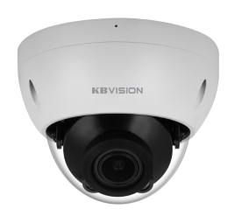 | Camera IP dome hồng ngoại 4.0MP Motorized lens . Độ phân giải 4 Megapixel cảm biến Sony Stavis CMOS kích thước 1/2.9” . 2688 × 1520@(1–20 fps )/2560 × 1440@(1-25/30 fps) . Hỗ trợ công nghệ Starlight, độ nhạy sáng 0.008 lux@F1.5 . Chuẩn nén H265+ . Hỗ trợ chức năng phát hiện thông minh: Hàng rào ảo, Xâm nhập (phân biệt người và xe), SMD Plus. . Chống ngược sáng WDR(120dB) . Chế độ ngày đêm (ICR), tự động cân bằng trắng (AWB), tự động bù sáng (AGC), chống ngược sáng (BLC), chống nhiễu (3D-DNR). . Tầm xa hồng ngoại 40m với công nghệ hồng ngoại thông minh . Hỗ trợ khe cắm thẻ nhớ 256GB . Tích hợp mic . Ống kính motorized 2.7mm-13.5mm . Hỗ trợ chuẩn ONVIF, Tên miền miễn phí KBVISION.TV và P2P, AutoRegister 2.0 . Phần mềm sử dụng: KBVIEW Plus, KBiVMS, KBVMS Lite . Hỗ trợ cổng Alarm in/out, Audio in/out . Điện áp DC12V hoặc PoE . Nhiệt độ hoạt động : -40° C ~ +60° C. . Chất liệu kim loại, chống bụi nước IP67, Chống va đập IK10. | 5,895,000
SẴN KHO | KX-CAi4004MSN-AB-VN |  |  | 5,895,000
SẴN KHO | KX-CAi4005MSN-AB-VN |  | Camera IP thân hồng ngoại 4.0MP . Độ phân giải 4 Megapixel cảm biến CMOS kích thước 1/2.9” . 2688 × 1520@(1–20 fps)/ 2560 × 1440@(1-25/30 fps) . Hỗ trợ công nghệ Starlight. Chuẩn nén H265+ . Hỗ trợ chức năng phát hiện thông minh: Hàng rào ảo, Xâm nhập (phân biệt người và xe), SMD Plus. . Chống ngược sáng WDR(120dB) . Chế độ ngày đêm (ICR), tự động cân bằng trắng (AWB), tự động bù sáng (AGC), chống ngược sáng (BLC), chống nhiễu (3D-DNR). . Tầm xa hồng ngoại 60m với công nghệ hồng ngoại thông minh . Hỗ trợ thẻ nhớ 256GB . Tích hợp mic . Ống kính motorized 2.7mm-13.5mm (góc nhìn: 104°–29°) . Hỗ trợ chuẩn ONVIF, Tên miền miễn phí KBVISION.TV và P2P, AutoRegister 2.0 . Phần mềm sử dụng: KBiVMS, KBVMS Lite, KBView Plus . Điện áp DC12V hoặc PoE (802.3af) . Nhiệt độ hoạt động : -30° C ~ +60° C. . Chất liệu kim loại, IP67 | 6,255,000
SẴN KHO | KX-CAi4205MSN |  | Camera IP thân hồng ngoại 4.0MP . Độ phân giải 4 Megapixel cảm biến CMOS kích thước 1/2.9” . 2688 × 1520@(1–20 fps)/ 2560 × 1440@(1-25/30 fps) . Hỗ trợ công nghệ Starlight. Chuẩn nén H265+ . Hỗ trợ chức năng phát hiện thông minh: Hàng rào ảo, Xâm nhập (phân biệt người và xe), SMD Plus. . Chống ngược sáng WDR(120dB) . Chế độ ngày đêm (ICR), tự động cân bằng trắng (AWB), tự động bù sáng (AGC), chống ngược sáng (BLC), chống nhiễu (3D-DNR). . Tầm xa hồng ngoại 60m với công nghệ hồng ngoại thông minh . Hỗ trợ thẻ nhớ 256GB . Tích hợp mic . Ống kính motorized 2.7mm-13.5mm (góc nhìn: 104°–29°) . Hỗ trợ chuẩn ONVIF, Tên miền miễn phí KBVISION.TV và P2P, AutoRegister 2.0 . Phần mềm sử dụng: KBiVMS, KBVMS Lite, KBView Plus . Điện áp DC12V hoặc PoE (802.3af) . Nhiệt độ hoạt động : -30° C ~ +60° C. . Chất liệu kim loại, IP67 | 5,965,000
SẴN KHO | KX-CAi5005MSN-AB | 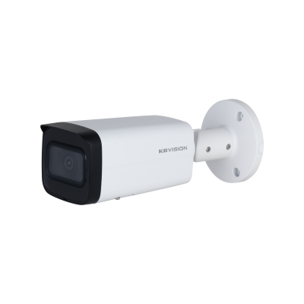 | Camera IP thân hồng ngoại 5.0MP . Độ phân giải 5 Megapixel cảm biến CMOS kích thước 1/2.7” . 2960 × 1668 @(1–20 fps )/2688 × 1520@(1–25/30 fps) . Hỗ trợ công nghệ Starlight, độ nhạy sáng 0.0007 lux@F1.5 (B/W, 30 IRE) . Chuẩn nén H265+ . Hỗ trợ chức năng phát hiện thông minh IVS như Hàng rào ảo, Xâm nhập (phân biệt người và xe), SMD Plus. . Chống ngược sáng thực WDR(120dB) . Chế độ ngày đêm (ICR), tự động cân bằng trắng (AWB), tự động bù sáng (AGC), chống ngược sáng (BLC), chống nhiễu (3D-DNR). . Tầm xa hồng ngoại 60m, với công nghệ hồng ngoại thông minh . Hỗ trợ thẻ nhớ 256GB . Cổng Alarm 1in / 1out, Audio 1in / 1out . Ống kính motorize 2.7 mm–13.5 mm, góc nhìn 113°–31° . Hỗ trợ chuẩn ONVIF, Tên miền miễn phí KBVISION.TV và P2P, AutoRegister 2.0 . Phần mềm sử dụng: KBVIEW Plus, KBiVMS, KBVMS Lite . Điện áp DC12V hoặc PoE . Nhiệt độ hoạt động : -30° C ~ +60° C. . Chất liệu kim loại, chống bụi nước IP67 | 6,320,000
SẴN KHO | KX-CAi8001SN-A | 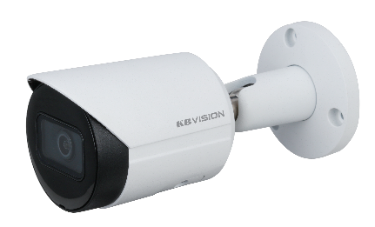 | Camera IP thân hồng ngoại 8.0MP . Độ phân giải 8 Megapixel cảm biến CMOS kích thước 1/2.7” . 3840 × 2160@(1–20 fps)/2688 × 1520@(1–25/30 fps) . Hỗ trợ công nghệ Starlight . Chuẩn nén H265+ . Chức năng phát hiện thông minh: Hàng rào ảo, Xâm nhập (phân biệt người và xe), SMD Plus. . Chế độ ngày đêm (ICR), tự động cân bằng trắng (AWB), tự động bù sáng (AGC), chống ngược sáng (BLC), chống nhiễu (3D-DNR), WDR(120dB). . Tầm xa hồng ngoại 30m với công nghệ hồng ngoại thông minh . Hỗ trợ khe cắm thẻ nhớ 256GB . Tích hợp mic . Ống kính cố định 3.6mm (góc nhìn 88 độ) . Hỗ trợ chuẩn ONVIF, Tên miền miễn phí KBVISION.TV và P2P, AutoRegister 2.0 . Phần mềm sử dụng: KBVIEW Plus, KBiVMS, KBVMS Lite . Điện áp DC12V hoặc PoE . Nhiệt độ hoạt động : -40° C ~ +60° C. . Chất liệu kim loại, IP67 | 4,755,000
SẴN KHO | KX-CAi8005MSN-A | 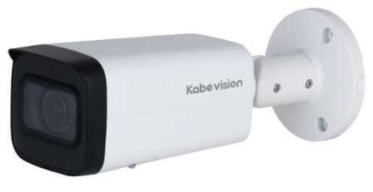 | Camera IP thân hồng ngoại 8.0MP Motorized lens . Độ phân giải 8 Megapixel cảm biến Sony Stavis CMOS kích thước 1/2.7” . 8 MP (3840 × 2160)@20 fps và (2688 ×1520)@25/30 fps. . Hỗ trợ công nghệ Starlight, độ nhạy sáng 0.008 lux@F1.5 . Chuẩn nén H265+ . Hỗ trợ chức năng phát hiện thông minh: Hàng rào ảo, Xâm nhập (phân biệt người và xe), SMD Plus. . Chống ngược sáng WDR(120dB) . Chế độ ngày đêm (ICR), tự động cân bằng trắng (AWB), tự động bù sáng (AGC), chống ngược sáng (BLC), chống nhiễu (3D-DNR). . Tầm xa hồng ngoại 60m với công nghệ hồng ngoại thông minh . Hỗ trợ thẻ nhớ 256GB . Tích hợp mic . Ống kính motorized 2.7mm-13.5mm (góc nhìn: 113°–31°) . Hỗ trợ chuẩn ONVIF, Tên miền miễn phí KBVISION.TV và P2P, AutoRegister 2.0 . Phần mềm sử dụng: KBVIEW Plus, KBiVMS, KBVMS Lite . Hỗ trợ cổng Alarm in/out, Audio in/out . Điện áp DC12V hoặc PoE . Nhiệt độ hoạt động : -30° C ~ +60° C. . Chất liệu kim loại, IP67 | 7,485,000
LIÊN HỆ | KX-CAi8004SN-A |  | Camera IP AI dome hồng ngoại 8.0MP . Độ phân giải 8 Megapixel cảm biến CMOS kích thước 1/2.7” . 8 MP (3840 × 2160) @20 fps . Hỗ trợ công nghệ Starlight . Chuẩn nén H265+ . Chức năng phát hiện thông minh: Hàng rào ảo, Xâm nhập (phân biệt người và xe), SMD Plus. . Chống ngược sáng WDR(120dB) . Chế độ ngày đêm (ICR), tự động cân bằng trắng (AWB), tự động bù sáng (AGC), chống ngược sáng (BLC), chống nhiễu (3D-DNR). . Tầm xa hồng ngoại 30m với công nghệ hồng ngoại thông minh . Hỗ trợ khe cắm thẻ nhớ 256GB . Tích hợp mic . Ống kính cố định 2.8mm (góc nhìn 106 độ) . Hỗ trợ chuẩn ONVIF, Tên miền miễn phí KBVISION.TV và P2P, AutoRegister 2.0 . Phần mềm sử dụng: KBVIEW Plus, KBiVMS, KBVMS Lite . Điện áp DC12V hoặc PoE . Nhiệt độ hoạt động: -40° C ~ +60° C. . Chất liệu kim loại, Chống bụi nước IP67, chống va đập IK10 | 5,040,000
Đặt hàng 45-60 ngày làm việc | KX-CAi8004MSN-A | 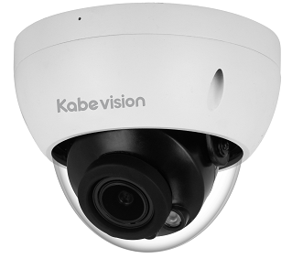 | Camera IP dome hồng ngoại 8.0MP Motorized lens . Độ phân giải 8 Megapixel cảm biến CMOS kích thước 1/2.7” . 8 MP (3840 × 2160)@20 fps và (2688 ×1520)@25/30 fps. . Hỗ trợ công nghệ Starlight, độ nhạy sáng 0.008 lux@F1.5 . Chuẩn nén H265+ . Hỗ trợ chức năng phát hiện thông minh IVS như Hàng rào ảo, Xâm nhập (phân biệt người và xe), SMD Plus. . Chống ngược sáng thực WDR(120dB) . Chế độ ngày đêm (ICR), tự động cân bằng trắng (AWB), tự động bù sáng (AGC), chống ngược sáng (BLC), chống nhiễu (3D-DNR). . Tầm xa hồng ngoại 40m, với công nghệ hồng ngoại thông minh . Hỗ trợ khe cắm thẻ nhớ 256GB . Tích hợp mic . Ống kính motorized 2.7mm-13.5mm, góc nhìn 113°–31° . Hỗ trợ chuẩn ONVIF, Tên miền miễn phí KBVISION.TV và P2P, AutoRegister 1.0 . Phần mềm sử dụng: KBVIEW Plus, KBiVMS, KBVMS Lite . Hỗ trợ cổng Audio 1in/1out, Alarm 1in/1out . Chuẩn chống nước IP67, chống va đập IK10 . Điện áp DC12V hoặc PoE . Nhiệt độ hoạt động : -40° C ~ +60° C. . Chất liệu kim loại. | 7,385,000
DÒNG LITE AI - FULL COLOR
SẴN KHO | KX-CAiF2003SN-AB |  | Camera IP thân lớn Full Color 2.0 MP . Cảm biến CMOS kích thước 1/2.8” . Độ phân giải 2MP 25/30 fps@1080P (1920 × 1080) . Chuẩn nén hình ảnh H.265+/H.264+ . Tầm xa đèn LED ánh sáng ấm thu hình có màu 50m . Chống ngược sáng WDR(120dB) . Chế độ Ngày Đêm ICR, chống nhiễu hình ảnh 3DNR, Tự động cân bằng trắng AWB, Tự động bù sáng AGC, Chống ngược sáng BLC. . Hỗ trợ chức năng Bảo vệ vành đai : Tripwire, Intrusion (có phân biệt người, xe) và SMD Plus . Ống kính cố định 3.6mm (góc nhìn 85 độ) . Tích hợp mic . Hỗ trợ chuẩn ONVIF, Tên miền miễn phí KBVISION.TV và P2P, AutoRegister 2.0 . Phần mềm sử dụng: KBVIEW Plus, KBiVMS, KBVMS Lite . Hỗ trợ khe cắm thẻ nhớ lên đến 256GB . Cổng báo động 2 in 2 out, cổng âm thanh 1 in 1 out, cổng nguồn 12VDC output 165mA . Điện áp DC12V hoặc PoE . Nhiệt độ hoạt động : -40°C to +60°C . Chất liệu vỏ kim loại + nhựa, IP67 , Tặng kèm chân đế kim loại | 3,055,000
SẴN KHO | KX-CAiF4001SN-A |  | Camera IP thân Full Color 4.0 MP . Cảm biến CMOS kích thước 1/2.9” . Độ phân giải 4 MP (2688× 1520)@20 fps, và hỗ trợ (2560×1440)@25/30 fps. . Chuẩn nén hình ảnh H.265+/H.264+ . Tầm xa đèn LED ánh sáng ấm thu hình có màu 30m . Chống ngược sáng WDR(120dB) . Chế độ Ngày Đêm ICR, chống nhiễu hình ảnh 3DNR, Tự động cân bằng trắng AWB, Tự động bù sáng AGC, Chống ngược sáng BLC. . Hỗ trợ chức năng Bảo vệ vành đai : Tripwire, Intrusion (có phân biệt người, xe) và SMD Plus . Ống kính cố định 3.6mm (góc nhìn 82 độ) . Tích hợp mic . Hỗ trợ chuẩn ONVIF, Tên miền miễn phí KBVISION.TV và P2P, AutoRegister 2.0 . Phần mềm sử dụng: KBVIEW Plus, KBiVMS, KBVMS Lite . Hỗ trợ khe cắm thẻ nhớ lên đến 256GB . Điện áp DC12V hoặc PoE . Nhiệt độ hoạt động : -40°C to +60°C . Chất liệu vỏ kim loại, IP67 | 3,200,000
SẴN KHO | KX-CAiF4002SN-A |  | Camera IP dome Full Color 4.0 MP . Cảm biến CMOS kích thước 1/2.9” . Độ phân giải 4 MP (2688× 1520)@20 fps, và hỗ trợ (2560×1440)@25/30 fps. . Chuẩn nén hình ảnh H.265+/H.264+ . Tầm xa đèn LED ánh sáng ấm thu hình có màu 30m . Chống ngược sáng WDR(120dB) . Chế độ Ngày Đêm ICR, chống nhiễu hình ảnh 3DNR, Tự động cân bằng trắng AWB, Tự động bù sáng AGC, Chống ngược sáng BLC. . Hỗ trợ chức năng Bảo vệ vành đai : Tripwire, Intrusion (có phân biệt người, xe) và SMD Plus . Ống kính cố định 2.8mm (góc nhìn 101 độ) . Tích hợp mic . Hỗ trợ chuẩn ONVIF, Tên miền miễn phí KBVISION.TV và P2P, AutoRegister 2.0 . Phần mềm sử dụng: KBVIEW Plus, KBiVMS, KBVMS Lite . Hỗ trợ khe cắm thẻ nhớ lên đến 256GB . Điện áp DC12V hoặc PoE . Nhiệt độ hoạt động : -40°C to +60°C . Chất liệu vỏ kim loại + nhựa, IP67 , Có đế lắp đặt nhanh | 3,200,000
SẴN KHO | KX-CAiF4003SN-AB |  | Camera IP thân lớn Full Color 4.0 MP . Cảm biến CMOS kích thước 1/2.9” . Độ phân giải 4 MP (2688× 1520)@20 fps, và hỗ trợ (2560×1440)@25/30 fps. . Chuẩn nén hình ảnh H.265+/H.264+ . Tầm xa đèn LED ánh sáng ấm thu hình có màu 50m . Chống ngược sáng WDR(120dB) . Chế độ Ngày Đêm ICR, chống nhiễu hình ảnh 3DNR, Tự động cân bằng trắng AWB, Tự động bù sáng AGC, Chống ngược sáng BLC. . Hỗ trợ chức năng Bảo vệ vành đai : Tripwire, Intrusion (có phân biệt người, xe) và SMD Plus . Ống kính cố định 3.6mm (góc nhìn 82 độ) . Tích hợp mic . Hỗ trợ chuẩn ONVIF, Tên miền miễn phí KBVISION.TV và P2P, AutoRegister 2.0 . Phần mềm sử dụng: KBVIEW Plus, KBiVMS, KBVMS Lite . Hỗ trợ khe cắm thẻ nhớ lên đến 256GB . Cổng báo động 2 in 2 out, cổng âm thanh 1 in 1 out, cổng nguồn 12VDC output 165mA . Điện áp DC12V hoặc PoE . Nhiệt độ hoạt động : -40°C to +60°C . Chất liệu vỏ kim loại + nhựa, IP67 , Tặng kèm chân đế kim loại | 3,410,000
DÒNG LITE AI - ÁNH SÁNG KÉP
SẴN KHO | KX-CAiF2001N-DL-A | 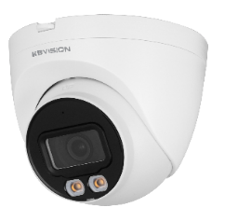 | Camera IP thân Full Color ánh sáng kép thông minh 2MP . Cảm biến Sony Stavis CMOS kích thước 1/2.8” . Độ phân giải 2MP 25/30 fps@1080P (1920 × 1080) . Chuẩn nén hình ảnh H.265+/H.264+ . Ánh sáng kép thông minh-tự động bật đèn LED khi có người vào khu vực quan sát, tích hợp đèn Led ánh sáng trắng và đèn hồng ngoại. . Tầm xa hồng ngoại 30m , tầm xa đèn LED ánh sáng ấm thu hình có màu 30m . Có thể tùy chỉnh chế độ Tự động, Full Color hoặc Hồng ngoại ngay trên điện thoại . Chống ngược sáng WDR(120dB) . Chế độ Ngày Đêm ICR, chống nhiễu hình ảnh 3DNR, Tự động cân bằng trắng AWB, Tự động bù sáng AGC, Chống ngược sáng BLC. . Hỗ trợ chức năng Bảo vệ vành đai : Tripwire, Intrusion (có phân biệt người, xe) và SMD . Ống kính cố định 3.6mm (góc nhìn 88 độ) . Tích hợp mic . Hỗ trợ chuẩn ONVIF, Tên miền miễn phí KBVISION.TV và P2P, AutoRegister 2.0 . Phần mềm sử dụng: KBVIEW Plus, KBiVMS, KBVMS Lite . Hỗ trợ khe cắm thẻ nhớ lên đến 256GB . Điện áp DC12V hoặc PoE . Nhiệt độ hoạt động : -40°C to +60°C . Chất liệu kim loại, IP67 | 2,785,000
SẴN KHO | KX-CAiF2002N-DL-A | 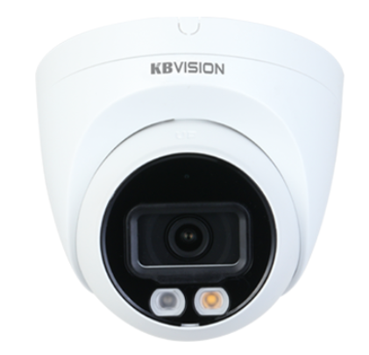 | Camera IP dome Full Color ánh sáng kép thông minh 2MP . Cảm biến Sony Stavis CMOS kích thước 1/2.8” . Độ phân giải 2MP 25/30 fps@1080P (1920 × 1080) . Chuẩn nén hình ảnh H.265+/H.264+ . Ánh sáng kép thông minh-tự động bật đèn LED khi có người vào khu vực quan sát, tích hợp đèn Led ánh sáng trắng và đèn hồng ngoại. . Tầm xa hồng ngoại 30m , tầm xa đèn LED trắng thu hình có màu 30m . Có thể tùy chỉnh chế độ Tự động, Full Color hoặc Hồng ngoại ngay trên điện thoại . Chống ngược sáng WDR(120dB) . Chế độ Ngày Đêm ICR, chống nhiễu hình ảnh 3DNR, Tự động cân bằng trắng AWB, Tự động bù sáng AGC, Chống ngược sáng BLC. . Hỗ trợ chức năng Bảo vệ vành đai : Tripwire, Intrusion (có phân biệt người, xe) và SMD . Ống kính cố định 3.6mm (góc nhìn 88 độ) . Tích hợp mic . Hỗ trợ chuẩn ONVIF, Tên miền miễn phí KBVISION.TV và P2P, AutoRegister 2.0 . Phần mềm sử dụng: KBVIEW Plus, KBiVMS, KBVMS Lite . Hỗ trợ khe cắm thẻ nhớ lên đến 256GB . Điện áp DC12V hoặc PoE . Nhiệt độ hoạt động : -40°C to +60°C . Chất liệu kim loại + nhựa, IP67 | 2,785,000
SẴN KHO | KX-CAiF4001N-DL-A |  | Camera IP thân Full Color ánh sáng kép thông minh 4MP . Cảm biến Sony Stavis CMOS kích thước 1/2.9” . Độ phân giải 4MP 20fps@2688×1520 , 25/30fps@2560×1440 . Chuẩn nén hình ảnh H.265+/H.264+ . Ánh sáng kép thông minh-tự động bật đèn LED khi có người vào khu vực quan sát, tích hợp đèn Led ánh sáng trắng và đèn hồng ngoại. . Tầm xa hồng ngoại 30m , tầm xa đèn LED ánh sáng ấm thu hình có màu 30m . Có thể tùy chỉnh chế độ Tự động, Full Color hoặc Hồng ngoại ngay trên điện thoại . Chống ngược sáng WDR(120dB) . Chế độ Ngày Đêm ICR, chống nhiễu hình ảnh 3DNR, Tự động cân bằng trắng AWB, Tự động bù sáng AGC, Chống ngược sáng BLC. . Hỗ trợ chức năng Bảo vệ vành đai : Tripwire, Intrusion (có phân biệt người, xe) và SMD . Ống kính cố định 3.6mm (góc nhìn 78 độ) . Tích hợp mic . Hỗ trợ chuẩn ONVIF, Tên miền miễn phí KBVISION.TV và P2P, AutoRegister 2.0 . Phần mềm sử dụng: KBVIEW Plus, KBiVMS, KBVMS Lite . Hỗ trợ khe cắm thẻ nhớ lên đến 256GB . Điện áp DC12V hoặc PoE . Nhiệt độ hoạt động : -40°C to +60°C . Chất liệu kim loại, IP67 | 3,165,000
SẴN KHO | KX-CAiF4002N-DL-A |  | Camera IP dome Full Color ánh sáng kép thông minh 4MP . Cảm biến Sony Stavis CMOS kích thước 1/2.9” . Độ phân giải 4MP 20fps@2688×1520 , 25/30fps@2560×1440 . Chuẩn nén hình ảnh H.265+/H.264+ . Ánh sáng kép thông minh-tự động bật đèn LED khi có người vào khu vực quan sát, tích hợp đèn Led ánh sáng trắng và đèn hồng ngoại. . Tầm xa hồng ngoại 30m , tầm xa đèn LED ánh sáng ấm thu hình có màu 30m . Có thể tùy chỉnh chế độ Tự động, Full Color hoặc Hồng ngoại ngay trên điện thoại . Chống ngược sáng WDR(120dB) . Chế độ Ngày Đêm ICR, chống nhiễu hình ảnh 3DNR, Tự động cân bằng trắng AWB, Tự động bù sáng AGC, Chống ngược sáng BLC. . Hỗ trợ chức năng Bảo vệ vành đai : Tripwire, Intrusion (có phân biệt người, xe) và SMD . Ống kính cố định 2.8mm (góc nhìn 95 độ) . Tích hợp mic . Hỗ trợ chuẩn ONVIF, Tên miền miễn phí KBVISION.TV và P2P, AutoRegister 2.0 . Phần mềm sử dụng: KBVIEW Plus, KBiVMS, KBVMS Lite . Hỗ trợ khe cắm thẻ nhớ lên đến 256GB . Điện áp DC12V hoặc PoE . Nhiệt độ hoạt động : -40°C to +60°C . Chất liệu kim loại + nhựa, IP67 | 3,165,000
SẴN KHO | KX-CAiF2003N-DL-AB |  | . Camera IP thân Full Color ánh sáng kép thông minh 2/4/5/8 MP . Cảm biến SONY STARVIS CMOS kích thước 1/2.8” . 1/2.9" . 1/2.7" . 1/2.7" . Độ phân giải: + 2 MP 25/30 fps@1080P (1920 × 1080) + 4 MP (2688 × 1520)@20 fps, và 2560 × 1440 @25/30 fps + 5 MP (2960 × 1668) @20 fps,và 2688×1520 (2688 × 1520) @25/30 fps + 8 MP (3840 × 2160) @20 fps, and supports 2688×1520 (2688 × 1520) @25/30 fps . Chuẩn nén hình ảnh H.265+/H.264+ . Ánh sáng kép thông minh, tích hợp đèn Led ánh sáng trắng và đèn hồng ngoại, chế độ thông minh tự động bật đèn khi phát hiện người / xe đi vào khu vực quan sát . Tầm xa hồng ngoại 60m , tầm xa đèn LED ánh sáng ấm thu hình có màu 50m . Có thể tùy chỉnh chế độ Tự động, Full Color hoặc Hồng ngoại ngay trên điện thoại . Chống ngược sáng WDR(120dB) . Chế độ Ngày Đêm ICR, chống nhiễu hình ảnh 3DNR, Tự động cân bằng trắng AWB, Tự động bù sáng AGC, Chống ngược sáng BLC. . Hỗ trợ chức năng Bảo vệ vành đai : Tripwire, Intrusion (có phân biệt người, xe) và SMD Plus . Ống kính cố định 3.6mm , góc nhìn 84 độ (2MP) / 84 độ (4MP)/ 92 độ (5MP)/ 87 độ (8MP), có option 6mm và 8mm đặt hàng . Tích hợp mic . Hỗ trợ cổng alarm 1in / 1out , audio 1in / 1out. . Hỗ trợ chuẩn ONVIF, Tên miền miễn phí KBVISION.TV và P2P, AutoRegister 2.0 . Phần mềm sử dụng: KBVIEW Plus, KBiVMS, KBVMS Lite . Hỗ trợ khe cắm thẻ nhớ lên đến 256GB . Điện áp DC12V hoặc PoE . Nhiệt độ hoạt động : -40°C to +60°C . Chất liệu kim loại, IP67 lắp đặt ngoài trời. | 3,240,000
SẴN KHO | KX-CAiF8003N-DL-AB |  |  | 4,900,000
SẴN KHO | KX-CAiF4003N-DL-AB |  |  | 3,510,000
SẴN KHO | KX-CAiF5003N-DL-AB |  |  | 4,100,000
DÒNG PRO AI
LIÊN HỆ | KX-CAi4203N2-AB | 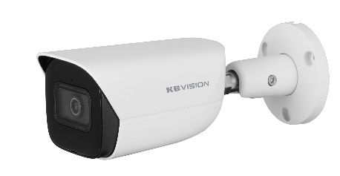 | Camera IP thân hồng ngoại 4.0MP . Độ phân giải 4 Megapixel cảm biến CMOS kích thước 1/3” . 25/30fps@2688 × 1520 . Hỗ trợ Starlight với độ nhạy sáng cực thấp 0.005Lux@F1.4. . Chuẩn nén H265+, AI Coding . Hỗ trợ chức năng phát hiện thông minh: Hàng rào ảo, Xâm nhập (phân biệt người và xe), SMD 4.0 . Tìm kiếm thông minh: Tìm kiếm nhanh sự kiện theo từng đối tượng (người, xe), Quickpick . Chống ngược sáng WDR (120dB) . Chế độ ngày đêm (ICR), tự động cân bằng trắng (AWB), tự động bù sáng (AGC), chống ngược sáng(BLC), chống nhiễu (3D-DNR), AI SSA, ROI, Defog , AFSA (chống nhiễu trùng tần số) . Tầm xa hồng ngoại 50m với công nghệ hồng ngoại thông minh . Hỗ trợ khe cắm thẻ nhớ 256GB . Tích hợp mic . 1/1 Alarm in/out, 1/1 audio in/out . Ống kính cố định 3.6mm (góc nhìn rộng 88°), option 2.8mm, 6mm . Hỗ trợ chuẩn ONVIF, Tên miền miễn phí KBVISION.TV và P2P, AutoRegister 1.0 . Phần mềm sử dụng: KBVIEW Plus, KBiVMS, KBVMS Lite . Chuẩn chống nước IP67 . Điện áp DC12V hoặc PoE . Nhiệt độ hoạt động : -40° C ~ +60° C . Chất liệu kim loại. | 4,340,000
SẴN KHO | KX-CAi4205MN2 | 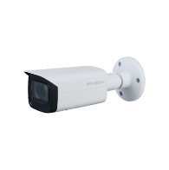 | Camera IP Thân hồng ngoại 4.0MP . Cảm biến hình ảnh 1/3” 4 Megapixel progressive Sony Starvis . Chuẩn nén hình ảnh H.265+; H.264+; H.264; MJPEG . Độ phân giải 4MP (2688 × 1520)@1–25/30 fps . Hỗ trợ chức năng phát hiện thông minh: Hàng rào ảo, Xâm nhập (phân biệt người và xe) , SMD 4.0 . Tìm kiếm thông minh Quick Pick: Tìm kiếm nhanh sự kiện theo từng đối tượng(người, xe) . Chống ngược sáng WDR(120dB), Hỗ trợ AI SSA tự động tương thích môi trường ánh sáng. . Chế độ ngày đêm (ICR), tự động cân bằng trắng (AWB), tự động bù sáng (AGC), chống ngược sáng(BLC), chống nhiễu (3D-DNR). . Tầm xa hồng ngoại 60m với công nghệ hồng ngoại thông minh . Hỗ trợ khe cắm thẻ nhớ 256GB . Ống kính 2.7 mm–13.5 mm, góc nhìn 104°–27 . Hỗ trợ chuẩn ONVIF, Tên miền miễn phí KBVISION.TV và P2P, AutoRegister 1.0 . Phần mềm sử dụng: KBVIEW Plus, KBiVMS, KBVMS Lite . Tích hợp mic . Chuẩn chống bụi và nước IP67, chống va đập IK10 (option) . Điện áp DC12V hoặc PoE . Nhiệt độ hoạt động : -30° C ~ +60° C. . Chất liệu kim loại. | 6,890,000
DÒNG ULTRA AI
LIÊN HỆ | KX-D2013N-EAB | 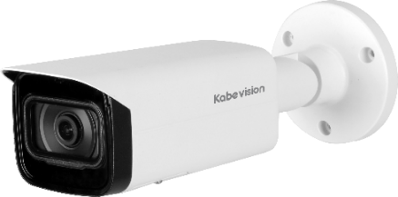 | Camera IP AI ePoE 2.0MP ngoài trời . Cảm biến 1/2.8” Sony Starvis 2.0MP, 25/30fps@1080P (1920×1080) . Chuẩn nén hình ảnh H.265&H.264 . Hỗ trợ cân bằng ánh sáng, bù sáng, chống ngược sáng, chống nhiễu 3D. DNR, chức năng Starlight giúp camera tự động điều chỉnh hình ảnh và màu sắc đẹp nhất phù hợp nhất với môi trường ánh sáng yếu . AI-Powered Image: Sử dụng công nghệ AI để tự động nhận diện hình ảnh, điều chỉnh hình hình để có được chất lượng tốt nhất và độ chi tiết đối tượng cao nhất. . Chuyên chống ngược sáng WDR (120dB) . Ống kính 2.8mm, góc nhìn 106° . Hỗ trợ cổng Audio 1 in / 1 out, Alarm 1 in / 1 out . Tích hợp mic . Tầm xa hồng ngoại lên đến 80m . Hỗ trợ khe cắm thẻ nhớ lên đến 1TB . Nguồn 12VDC, ePoE. Chuẩn bảo vệ: IP67, IK10 . Chức năng AI: + Phát hiện và chụp ảnh khuôn mặt: hỗ trợ phân tích 6 thuộc tính của khuôn mặt: Tuổi, Giới tính, Biểu hiện (Vui vẻ/Ngạc nhiên/Bình thường/Cáu gắt/Buồn/Chán ghét/Bối rối/Hoảng sợ), Đeo kính, Đeo khẩu trang, Râu và ria mép + Bảo vệ chu vi: Hàng rào ảo và khu vực cấm xâm nhập (Bảo vệ khu vực quan sát, Bảo vệ khu vực giới hạn, Bảo vệ khu vực nguy hiểm. + SMD 3.0 (lọc báo động thông minh) có thể phân loại giữa người và phương tiện + AI SSA: Điều chỉnh tương thích hình ảnh thông minh + Đếm người qua vạch và đếm người trong khu vực + Phát hiện vật thể bị bỏ rơi / bị lấy mất, phát hiện lãng vãng, tụ tập đám đông, đỗ xe trái phép... + Heat map + Video metadata: Chụp ảnh người, xe, phân tích thuộc tính con người, thuộc tính xe cộ , biển số... + Phát hiện âm thanh bất thường. + Quick Pick . Hỗ trợ chuẩn ONVIF, Tên miền miễn phí KBVISION.TV và P2P, AutoRegister 1.0 . Phần mềm sử dụng: KBVIEW Plus, KBiVMS, KBVMS Lite | 6,900,000
SẴN KHO | KX-D2014MN-EAB | 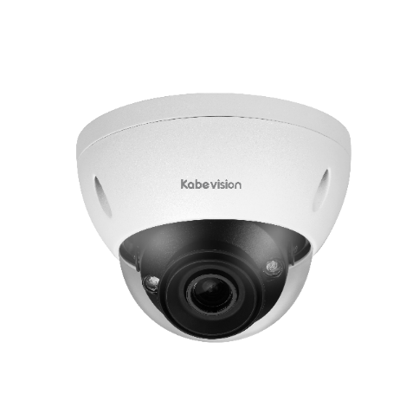 | Camera IP AI ePoE 2.0MP đa tiêu cự . Cảm biến 1/2.8” Sony Starvis 2.0MP, 25/30fps@2MP (1920x1080) . Chuẩn nén hình ảnh H.265+/H.265/H.264+/H.264 . Hỗ trợ cân bằng ánh sáng, bù sáng, chống ngược sáng, chống nhiễu 3D. DNR, chức năng Starlight giúp camera tự động điều chỉnh hình ảnh và màu sắc đẹp nhất phù hợp nhất với môi trường ánh sáng yếu . AI-Powered Image: Sử dụng công nghệ AI để tự động nhận diện hình ảnh, điều chỉnh hình hình để có được chất lượng tốt nhất và độ chi tiết đối tượng cao nhất. . Chuyên chống ngược sáng WDR (120dB) . Ống kính motorized 2.7 mm–13.5 mm, góc nhìn: 109° – 30°; . Hỗ trợ cổng Audio 1 in / 1 out, Alarm 2 in / 1 out . Tích hợp mic . Tầm xa hồng ngoại lên đến 40m . Hỗ trợ khe cắm thẻ nhớ lên đến 512GB . Nguồn 12VDC, 24VAC, PoE, ePoE . Chuẩn bảo vệ: IP67, IK10 . Chức năng AI: + Phát hiện và chụp ảnh khuôn mặt: hỗ trợ phân tích 6 thuộc tính của khuôn mặt: Tuổi, Giới tính, Biểu hiện (Vui vẻ/Ngạc nhiên/Bình thường/Cáu gắt/Buồn/Chán ghét/Bối rối/Hoảng sợ), Đeo kính, Đeo khẩu trang, Râu và ria mép + Bảo vệ chu vi: Hàng rào ảo và khu vực cấm xâm nhập (Bảo vệ khu vực quan sát, Bảo vệ khu vực giới hạn, Bảo vệ khu vực nguy hiểm. + SMD 3.0 (lọc báo động thông minh) có thể phân loại giữa người và phương tiện + AI SSA: Điều chỉnh tương thích hình ảnh thông minh + Đếm người qua vạch và đếm người trong khu vực + Phát hiện vật thể bị bỏ rơi / bị lấy mất, phát hiện lãng vãng, tụ tập đám đông, đỗ xe trái phép... + Heat map + Video metadata: Chụp ảnh người, xe, phân tích thuộc tính con người, thuộc tính xe cộ , biển số... + Phát hiện âm thanh bất thường. + Quick Pick . Hỗ trợ chuẩn ONVIF, Tên miền miễn phí KBVISION.TV và P2P, AutoRegister 1.0 . Phần mềm sử dụng: KBVIEW Plus, KBiVMS, KBVMS Lite | 13,000,000
LIÊN HỆ | KX-D2014N-EAB | 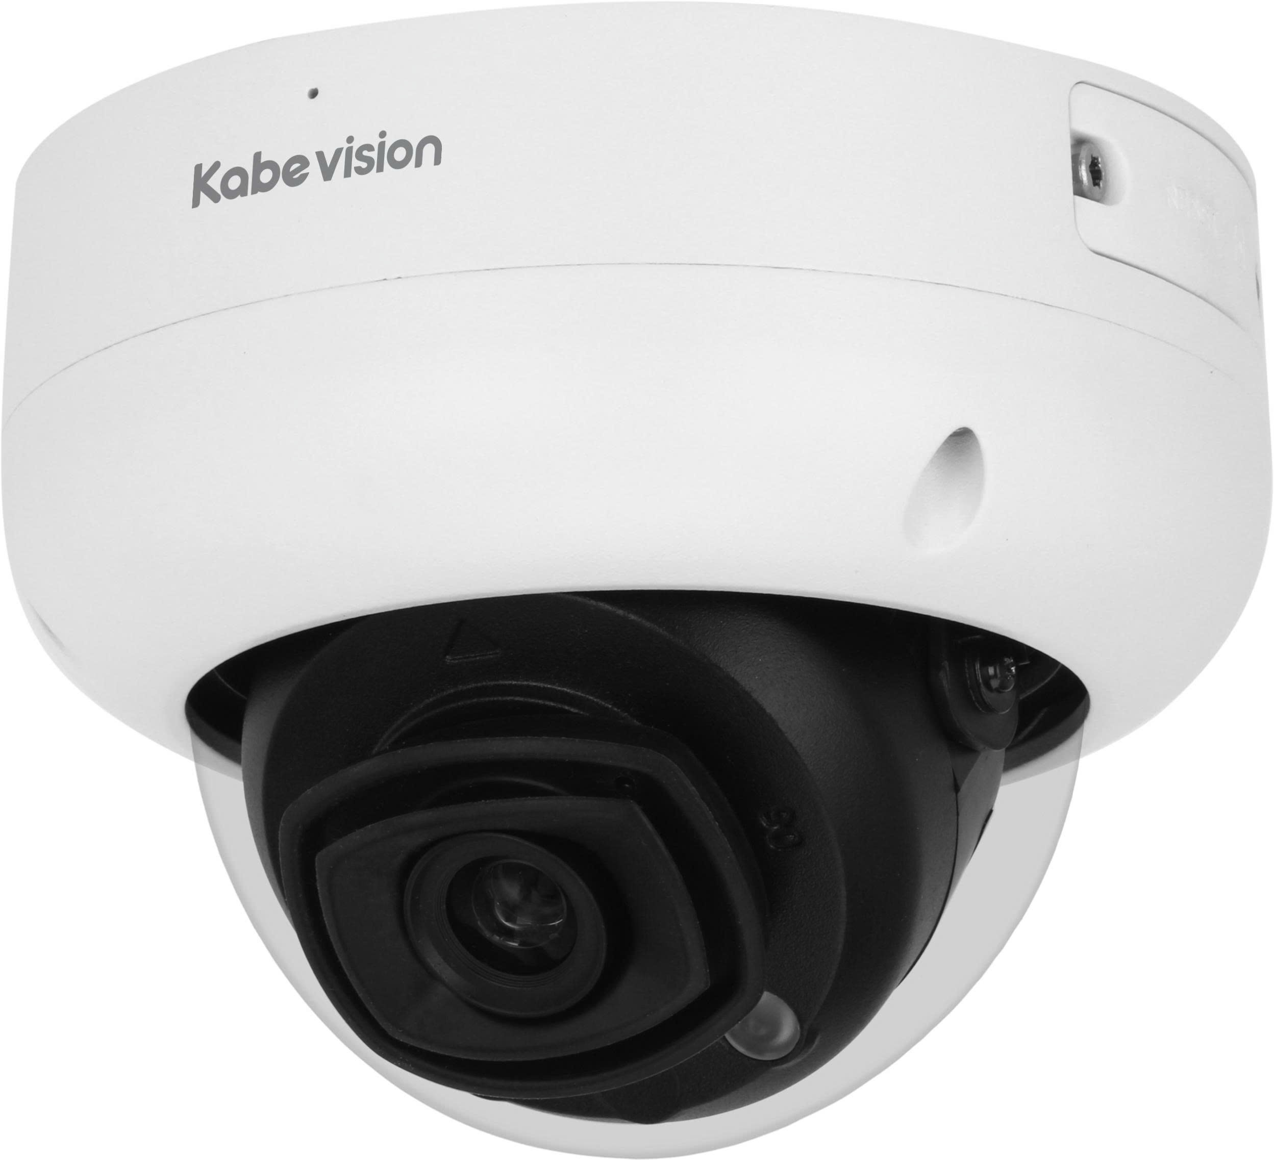 | Camera IP AI dome ePoE 2.0MP . Cảm biến 1/2.8” Sony Starvis 2.0MP, 25/30fps@1080P (1920×1080) . Chuẩn nén hình ảnh H.265&H.264 . Hỗ trợ cân bằng ánh sáng, bù sáng, chống ngược sáng, chống nhiễu 3D. DNR, chức năng Starlight giúp camera tự động điều chỉnh hình ảnh và màu sắc đẹp nhất phù hợp nhất với môi trường ánh sáng yếu . AI-Powered Image: Sử dụng công nghệ AI để tự động nhận diện hình ảnh, điều chỉnh hình hình để có được chất lượng tốt nhất và độ chi tiết đối tượng cao nhất. . Chuyên chống ngược sáng WDR (120dB) . Ống kính 2.8mm, góc nhìn 106° . Hỗ trợ cổng Audio 1 in / 1 out, Alarm 1 in / 1 out . Tích hợp mic. Tầm xa hồng ngoại lên đến 50m . Hỗ trợ khe cắm thẻ nhớ lên đến 1TB . Nguồn 12VDC, ePoE. Chuẩn bảo vệ: IP67, IK10 . Chức năng AI: + Phát hiện và chụp ảnh khuôn mặt: hỗ trợ phân tích 6 thuộc tính của khuôn mặt: Tuổi, Giới tính, Biểu hiện (Vui vẻ/Ngạc nhiên/Bình thường/Cáu gắt/Buồn/Chán ghét/Bối rối/Hoảng sợ), Đeo kính, Đeo khẩu trang, Râu và ria mép + Bảo vệ chu vi: Hàng rào ảo và khu vực cấm xâm nhập (Bảo vệ khu vực quan sát, Bảo vệ khu vực giới hạn, Bảo vệ khu vực nguy hiểm. + SMD 3.0 (lọc báo động thông minh) có thể phân loại giữa người và phương tiện + AI SSA: Điều chỉnh tương thích hình ảnh thông minh + Đếm người qua vạch và đếm người trong khu vực + Phát hiện vật thể bị bỏ rơi / bị lấy mất, phát hiện lãng vãng, tụ tập đám đông, đỗ xe trái phép... + Heat map + Video metadata: Chụp ảnh người, xe, phân tích thuộc tính con người, thuộc tính xe cộ , biển số... + Phát hiện âm thanh bất thường. + Quick Pick . Hỗ trợ chuẩn ONVIF, Tên miền miễn phí KBVISION.TV và P2P, AutoRegister 1.0 . Phần mềm sử dụng: KBVIEW Plus, KBiVMS, KBVMS Lite | 6,350,000
LIÊN HỆ | KX-D5005MN-EAB | 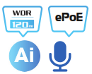 | Camera IP AI ePoE 5.0MP ngoài trời . Cảm biến 1/2.7” Sony Starvis 5.0MP, 25/30fps@5MP (2960x1668) . Chuẩn nén hình ảnh H.265+/H.265/H.264+/H.264 . Hỗ trợ cân bằng ánh sáng, bù sáng, chống ngược sáng, chống nhiễu 3D. DNR, chức năng Starlight giúp camera tự động điều chỉnh hình ảnh và màu sắc đẹp nhất phù hợp nhất với môi trường ánh sáng yếu . AI-Powered Image: Sử dụng công nghệ AI để tự động nhận diện hình ảnh, điều chỉnh hình hình để có được chất lượng tốt nhất và độ chi tiết đối tượng cao nhất. . Chuyên chống ngược sáng WDR (120dB) . Ống kính motorized 2.7 mm–13.5 mm, góc nhìn: 114° – 32°; . Hỗ trợ cổng Audio 1 in / 1 out, Alarm 2 in / 1 out . Tích hợp mic . Tầm xa hồng ngoại lên đến 60m . Hỗ trợ khe cắm thẻ nhớ lên đến 1TB . Nguồn 12VDC, PoE, ePoE. Chuẩn bảo vệ: IP67, IK10 . Chức năng AI: + Phát hiện và chụp ảnh khuôn mặt: hỗ trợ phân tích 6 thuộc tính của khuôn mặt: Tuổi, Giới tính, Biểu hiện (Vui vẻ/Ngạc nhiên/Bình thường/Cáu gắt/Buồn/Chán ghét/Bối rối/Hoảng sợ), Đeo kính, Đeo khẩu trang, Râu và ria mép + Bảo vệ chu vi: Hàng rào ảo và khu vực cấm xâm nhập (Bảo vệ khu vực quan sát, Bảo vệ khu vực giới hạn, Bảo vệ khu vực nguy hiểm. + SMD 3.0 (lọc báo động thông minh) có thể phân loại giữa người và phương tiện + AI SSA: Điều chỉnh tương thích hình ảnh thông minh + Đếm người qua vạch và đếm người trong khu vực + Phát hiện vật thể bị bỏ rơi / bị lấy mất, phát hiện lãng vãng, tụ tập đám đông, đỗ xe trái phép... + Heat map + Video metadata: Chụp ảnh người, xe, phân tích thuộc tính con người, thuộc tính xe cộ , biển số... + Phát hiện âm thanh bất thường. + Quick Pick . Hỗ trợ chuẩn ONVIF, Tên miền miễn phí KBVISION.TV và P2P, AutoRegister 1.0 . Phần mềm sử dụng: KBVIEW Plus, KBiVMS, KBVMS Lite | 11,620,000
DÒNG SẢN PHẨM 4G
SẴN KHO | KX-S3L-4G | 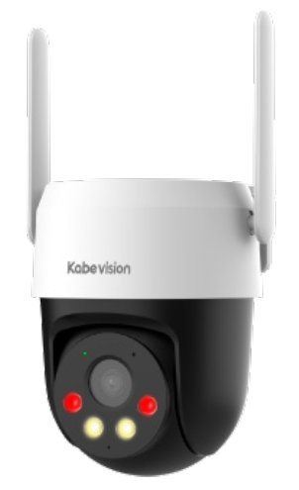 | Camera 4G quay quét ngoài trời 3MP . Độ phân giải 3MP@ (1–25/30 fps) . Chuẩn nén hình ảnh H.265+, chống ngược sáng DWDR, ICR, . Ống kính 4mm (góc nhìn 73.85°) . Chế độ chiếu sáng kép thông minh, hỗ trợ Hồng ngoại và LED sáng ấm 30m . Cảnh báo chủ động bằng đèn chớp và còi hú . Tích hợp khe sim 4G (Micro Sim), phù hợp lắp đặt ở nơi ko có mạng Internet. Ăng-ten kép giúp bắt sóng ổn định hơn. Hỗ trợ kết nối mạng dây RJ45 . Tích hợp thẻ nhớ Micro SD lên đến 256GB . Tích hợp Mic và loa, hỗ trợ đàm thoại 2 chiều . Chức năng thông minh: SMD 3.0, phát hiện người và phương tiện, IVS (hàng rào ảo, khu vực cấm), theo dõi chuyển động thông minh (Auto tracking) . Tên miền miễn phí KBVISION.TV và P2P, AutoRegister 1.0. Hỗ trợ giao diện Web cài đặt . Phần mềm sử dụng: KBVMS Lite, KBVIEW Plus . Nguồn cấp: 12 VDC, 1 A ± 10% . Chất liệu: Nhựa, kích thước: 140.5 mm × Φ111.0 mm . Chuẩn chống bụi nước IP66 . Nhiệt độ hoạt động: –30 °C to +55 °C | 2,420,000
SẴN KHO | KX-S5L-4G |  | Camera 4G quay quét ngoài trời 5MP . Độ phân giải 5MP@(1–25/30fps) . Chuẩn nén hình ảnh H.265+, chống ngược sáng DWDR, ICR, . Ống kính 4mm (góc nhì. 81.27°) . Chế độ chiếu sáng kép thông minh, hỗ trợ Hồng ngoại và LED sáng ấm 30m . Cảnh báo chủ động bằng đèn chớp và còi hú . Tích hợp khe sim 4G (Micro Sim), phù hợp lắp đặt ở nơi ko có mạng Internet. Ăng-ten kép giúp bắt sóng ổn định hơn. Hỗ trợ kết nối mạng dây RJ45 . Tích hợp thẻ nhớ Micro SD lên đến 256GB . Tích hợp Mic và loa, hỗ trợ đàm thoại 2 chiều . Chức năng thông minh: SMD 3.0, phát hiện người và phương tiện, IVS (hàng rào ảo, khu vực cấm), theo dõi chuyển động thông minh (Auto tracking) . Tên miền miễn phí KBVISION.TV và P2P, AutoRegister 1.0. Hỗ trợ giao diện Web cài đặt . Phần mềm sử dụng: KBVMS Lite, KBVIEW Plus . Nguồn cấp: 12 VDC, 1 A ± 10% . Chất liệu: Nhựa, kích thước: 140.5 mm × Φ111.0 mm . Chuẩn chống bụi nước IP66 . Nhiệt độ hoạt động: –30 °C to +55 °C | 2,630,000
SẴN KHO | KX-SM6L-4G | 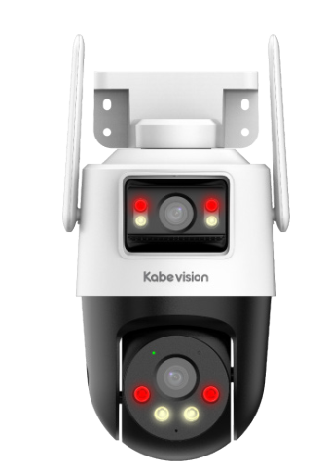 | Camera 4G hai ống kính quay quét ngoài trời 6MP . Độ phân giải 6MP (3MP + 3MP) . Chuẩn nén hình ảnh H.265+, chống ngược sáng DWDR, ICR, . Ống kính 4 mm, góc nhìn 73.8° trên cả 2 ống kính . Chế độ chiếu sáng kép thông minh, hỗ trợ hồng ngoại và LED sáng ấm 30m trên cả 2 ống kính . Cảnh báo chủ động bằng đèn chớp và còi hú . Tích hợp khe sim 4G (Micro Sim), phù hợp lắp đặt ở nơi ko có mạng Internet. Ăng-ten kép giúp bắt sóng ổn định hơn. Hỗ trợ kết nối mạng dây RJ45 . Tích hợp thẻ nhớ Micro SD lên đến 256GB . Tích hợp Mic và loa, hỗ trợ đàm thoại 2 chiều . Chức năng thông minh: Phát hiện con người và phương tiện, theo dõi chuyển động thông minh (Auto tracking) . Tên miền miễn phí KBVISION.TV và P2P, AutoRegister 1.0. Hỗ trợ giao diện Web cài đặt . Phần mềm sử dụng: KBVIEW Plus, KBVMS Lite . Nguồn cấp: 12 VDC, 1 A ± 10% . Chất liệu: Nhựa, kích thước: 124.9 mm × 159.4 mm × 213.9 mm . Chuẩn chống bụi nước IP66 . Nhiệt độ hoạt động: –20 °C to +50 °C | 2,250,000
SẴN KHO | KX-C43SL-4G | 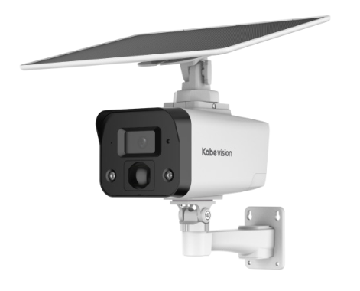 | Camera 4G tích hợp tấm pin năng lượng mặt trời 4MP . Độ phân giải 4 MP (2560 × 1440) @1–15 fps . Chuẩn nén hình ảnh H.265 . Chống ngược sáng DWDR, 3DDNR, BLC, HLC, ROI... . Ống kính 3.6mm (góc nhìn 78.4°) . Chế độ chiếu sáng kép thông minh, hỗ trợ hồng ngoại 30m và LED sáng ấm thu hình có màu 20m . Tích hợp cảm biến PIR để cảnh báo đối tượng con người . Cảnh báo chủ động bằng đèn chớp và còi hú . Tích hợp khe sim 4G (Micro Sim), phù hợp lắp đặt ở nơi ko có mạng Internet. Hỗ trợ kết nối mạng dây RJ45 . Hỗ trợ thẻ nhớ Micro SD lên đến 512GB . Tích hợp tấm pin năng lượng mặt trời công suất 10.5 W có thể kéo dài 2m, phù hợp lắp đặt ở nơi không có điện . Tích hợp viên pin Lithium dung lượng 64Wh. Với thời lượng sử dụng pin lên đến: + Chế độ siêu tiết kiệm điện (không ghi hình): 76 ngày + Chế độ tiết kiệm điện (30 sự kiện/ 1 ngày, mỗi sự kiện dưới 15 giây): 56 ngày + Chế độ AOV (30 sự kiện/ 1 ngày, mỗi sự kiện dưới 15 giây): 10 ngày + Chế độ hiệu suất (ghi hình liên tục): 2 ngày . Tích hợp Mic và loa, hỗ trợ đàm thoại 2 chiều . Chức năng thông minh: SMD (Phân biệt người, xe) . Phần mềm sử dụng: KBVIEW Plus, KBVMS Lite, hỗ trợ P2P. Không hỗ trợ giao diện Web cài đặt. . Hỗ trợ AutoRegister 2.0 . Cổng nguồn: 12 VDC . Chất liệu: Nhựa, kích thước: 256 mm × 290 mm × 197 mm . Chuẩn chống bụi nước IP67, Tích hợp sẵn chân đế . Nhiệt độ hoạt động: –30 °C to +60 °C (chế độ sạc), –40 °C to +60 °C (chế độ không sạc) | 8,200,000
ĐẦU GHI HÌNH IP H.265
SẴN KHO | KX-A8124N2 | 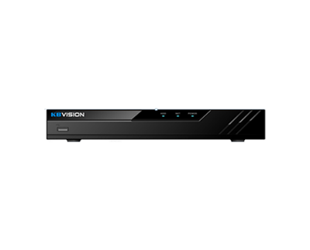 | Đầu ghi hình NVR 4/8 kênh . Cổng vào: 4/8 kênh IP độ phân giải lên đến 8MP, băng thông tối đa 80Mbps . Khả năng giải mã +Đầu 4 kênh: 1ch 8MP (30fps) / 1ch 5MP (30fps) / 2ch 4MP (30fps) / 2ch 3MP (30fps) / 4ch 1080p (30fps) +Đầu 8 kênh: 1ch 8MP (30fps) / 1ch 5MP (30fps) / 2ch 4MP (30fps) / 2ch 3MP (30fps) / 4ch 1080p (30fps) / 8ch 720p (30fps) . Chuẩn nén hình ảnh: H.265+/H.265/H.264+/H.264 . Cổng ra: VGA / HDMI . Xem lại: 4/8 kênh đồng thời . Hỗ trợ: 1 SATA x 8TB . Hỗ trợ Cloud, QR Code: dễ dàng cài đặt, quan sát qua phần mềm trên điện thoại . Hỗ trợ: RJ45 10/100 mbps, 2USB 2.0, 1 audio in/1 audio out (đàm thoại) . Hỗ trợ tên miền miễn phí KBVISION.TV và P2P . Phần mềm sử dụng: KBVIEW Plus, KBiVMS, KBVMS Lite . Hỗ trợ chuẩn Onvif 2.4, kết nối với camera của các hãng khác như: Arecont Vision, AXIS, Bosch, Brickcom, Canon, CP Plus, Dynacolor, Honeywell, Panasonic, Pelco, Samsung, Sanyo, Sony, Videosec, Vivotek, ..... | 1,995,000
SẴN KHO | KX-A8124N2-VN |  |  | 1,995,000
SẴN KHO | KX-A8128N2 |  |  | 2,275,000
SẴN KHO | KX-A8128N2-VN |  |  | 2,275,000
SẴN KHO | KX-A4K8104N3 |  | Đầu ghi hình IP 4/8/16 kênh 1 ổ cứng . Chuẩn nén hình ảnh H.265+/H.264 với hai luồng dữ liệu. . Khả năng giải mã 1-channel 12 MP@30 fps; 1-channel 8 MP@30 fps; 2-channel 5 MP@30 fps; 3-channel 4 MP@30 fps; 6-channel 1080p@30 fps (AI tắt) . Băng thông max 4CH và 8CH: 80/80/60Mbps . 16CH: 144/144/72 Mbps . Hỗ trợ lên đến camera 12MP. . Hỗ trợ xem lại đồng thời tối đa 4/8/16 camera. . Hỗ trợ kết nối nhiều thương hiệu camera với chuẩn tương thích ONVIF . Hỗ trợ 1 ổ cứng 20TB, hỗ trợ SMD Plus by NVR (4 kênh) . Hỗ trợ các tính năng AI của camera: Bảo vệ vành đai (4 kênh), SMD Plus (4 kênh). . 2 USB 2.0, 1 cổng RJ45 (10/100M), 1 cổng audio vào ra hỗ trợ đàm thoại 2 chiều. . Hỗ trợ tên miền miễn phí KBVISION.TV và P2P . Phần mềm sử dụng: KBVIEW Plus, KBiVMS, KBVMS Lite . Chất liệu kim loại. . Nguồn : DC12V 1.5A . Nhiệt độ hoạt động : -10°C ~ +55°C. | 3,575,000
LIÊN HỆ | KX-A4K8108N3 |  |  | 3,975,000
SẴN KHO | KX-A4K8108N3-VN |  |  | 3,975,000
LIÊN HỆ | KX-A4K8116N3 |  |  | 4,485,000
SẴN KHO | KX-A4K8116N3-VN |  |  | 4,485,000
ĐẦU GHI HÌNH IP AI H.265+
LIÊN HỆ | KX-CAi4K8108N2-I2 |  | Đầu ghi hình IP AI 8 kênh Nhận diện khuôn mặt . Hỗ trợ camera IP độ phân giải tối đa 12MP . Khả năng giải mã tối đa: 6 x 1080@30fps . Chuẩn nén: H.265+/H.265/H.264+/H.264 . Xuất hình ảnh: 1 HDMI, 1 VGA, Độ phân giải max 4K . Hỗ trợ 1 HDD max 10TB. . Xem lại: 8 kênh cùng lúc . Hỗ trợ chức năng AI: Phát hiện khuôn mặt, Nhận diện khuôn mặt, Bảo vệ chu vi IVS, SMD Plus. + Bảo vệ chu vi IVS: AI by camera 4ch, AI by NVR 1ch + Phát hiện khuôn mặt: AI by camera 5ch, AI by NVR 1ch (12 khuôn mặt/giây) + Nhận diện khuôn mặt: AI by camera 5ch, AI by NVR 1ch (4 khuôn mặt/giây) + SMD PLUS: AI by camera 6ch, AI by NVR 4ch . Cổng Audio I/O: 1/1 . Băng thông tối đa: 80Mbps . Hỗ trợ tên miền miễn phí KBVISION.TV và P2P . Phần mềm sử dụng: KBVIEW Plus, KBiVMS, KBVMS Lite . Hỗ trợ chuẩn ONVIF 2.4, kết nối với camera của các hãng khác qua giao thức ONVIF. Nguồn 12VDC, thiết kế kim loại | 3,980,000
LIÊN HỆ | KX-CAi4K8116N2-I2 |  | Đầu ghi hình IP AI 16 kênh Nhận diện khuôn mặt . Cổng vào 16 kênh IP tối đa 12MP . Khả năng giải mã: 1ch×8MP / 4ch×1080P . Chuẩn nén: H.265+/H265/H.264/MJPEG . Hỗ trợ 1 HDD max 10TB . Xem lại 16 kênh cùng lúc . Hỗ trợ chức năng AI: Phát hiện khuôn mặt, Nhận diện khuôn mặt, Bảo vệ chu vi IVS, SMD Plus. + Bảo vệ chu vi IVS: AI by camera 4ch, AI by NVR 1ch + Phát hiện khuôn mặt: AI by camera 5ch, AI by NVR 1ch (12 khuôn mặt/giây) + Nhận diện khuôn mặt: AI by camera 5ch, AI by NVR 1ch (4 khuôn mặt/giây) + SMD PLUS: AI by camera 6ch, AI by NVR 4ch . Cổng Audio I/O: 1/1, 1 cổng RJ45 tốc độ 1000Mbps . Băng thông tối đa: 144Mbps . Hỗ trợ tên miền miễn phí KBVISION.TV và P2P . Phần mềm sử dụng: KBVIEW Plus, KBiVMS, KBVMS Lite . Hỗ trợ chuẩn ONVIF 2.4, kết nối với camera của các hãng khác qua giao thức ONVIF. Nguồn 12VDC, thiết kế kim loại | 4,510,000
ĐẦU GHI HÌNH IP 4K H.265
SẴN KHO | KX-C4K8104SN3 |  | Đầu ghi hình IP 4/8/16 kênh 1 ổ cứng . Chuẩn nén hình ảnh H.265+/H.264 với hai luồng dữ liệu. . Khả năng giải mã 1-channel 12 MP@30 fps; 2-channel 8 MP@30 fps; 3-channel 5 MP@30 fps; 4-channel 4 MP@30 fps; 8-channel 1080p@30 fps(8/16ch) (AI tắt) . Băng thông đầu vào max 80Mbps (4/8 kênh) hoặc 160Mbps (16 kênh) . Hỗ trợ lên đến camera 12MP. . Hỗ trợ xem lại đồng thời 1/4/8/16 camera. . Hỗ trợ 1 ổ cứng 20TB . 2 USB 2.0, 1 cổng RJ45 (10/100M), 1 cổng audio vào ra hỗ trợ đàm thoại 2 chiều. . Hỗ trợ các tính năng AI của camera (cam cần có các tính năng này): Bảo vệ vành đai, Phát hiện khuôn mặt, Nhận diện khuôn mặt, SMD Plus, Phân tích hành vi, Heat map. . Hỗ trợ SMD Plus bằng đầu ghi (SMD Plus by NVR) . Quản lý đồng thời 128 tài khoản kết nối. . Hỗ trợ tên miền miễn phí KBVISION.TV và P2P . Phần mềm sử dụng: KBVIEW Plus, KBiVMS, KBVMS Lite . Hỗ trợ Auto Register 1.0 và 2.0 thêm Camera từ xa về đầu ghi: 1 kênh . Hỗ trợ chuẩn ONVIF 2.4, kết nối với camera của các hãng khác qua giao thức ONVIF . Chất liệu kim loại. . Nguồn : DC12V 2A . Nhiệt độ hoạt động : -10°C ~ +55°C. | 4,885,000
LIÊN HỆ | KX-C4K8108SN3 |  |  | 5,150,000
LIÊN HỆ | KX-C4K8116SN3 |  |  | 5,800,000
SẴN KHO | KX-C4K8216SN3 |  | Đầu ghi hình IP 16/32 kênh 2 ổ cứng . Chuẩn nén hình ảnh H.265+/H.264 với hai luồng dữ liệu. . Khả năng giải mã 1-channel 12 MP@30 fps; 2-channel 8 MP@30 fps; 3-channel 5 MP@30 fps; 4-channel 4 MP@30 fps; 8-channel 1080p@30 fps(8/16ch) (AI tắt) . Băng thông đầu vào max 160Mbps . Hỗ trợ lên đến camera 12MP. . Hỗ trợ xem lại đồng thời 1/4/8/16 camera. . Hỗ trợ 2 ổ cứng x 20TB . 2 USB 2.0, 1 cổng RJ45 (10/100/1000Mbps), 1 cổng audio vào ra hỗ trợ đàm thoại 2 chiều. . Hỗ trợ các tính năng AI của camera (cam cần có các tính năng này): Bảo vệ vành đai, Phát hiện khuôn mặt, Nhận diện khuôn mặt, SMD Plus, Phân tích hành vi, Heat map. . Hỗ trợ SMD Plus bằng đầu ghi (SMD Plus by NVR) . Quản lý đồng thời 128 tài khoản kết nối. . Hỗ trợ tên miền miễn phí KBVISION.TV và P2P . Phần mềm sử dụng: KBVIEW Plus, KBiVMS, KBVMS Lite . Hỗ trợ Auto Register 1.0 và 2.0 thêm Camera từ xa về đầu ghi: 1 kênh . Hỗ trợ chuẩn ONVIF 2.4, kết nối với camera của các hãng khác qua giao thức ONVIF . Chất liệu kim loại. . Nguồn : DC12V 4A . Nhiệt độ hoạt động : -10°C ~ +55°C. | 7,620,000
SẴN KHO | KX-C4K8216SN3-VN |  |  | 7,620,000
LIÊN HỆ | KX-C4K8232SN3 |  |  | 9,030,000
SẴN KHO | KX-C4K8232SN3-VN |  |  | 9,030,000
SẴN KHO | KX-C4K8432SN3 |  | Đầu ghi hình IP 8/16/32 kênh 4 ổ cứng • Chuẩn nén hình ảnh H.265+/H.264 với hai luồng dữ liệu. • Khả năng giải mã: 1-channel 12 MP@30 fps; 2-channel, 8 MP@30 fps; 2-channel 6 MP@30 fps; 3-channel, 5 MP@30 fps; 4-channel 4 MP@30 fps; 8-channel 1080p@30 fps(AI tắt) • Băng thông đầu vào max 160Mbps • Hỗ trợ lên đến camera 12MP. • Hỗ trợ xem lại đồng thời 1/4/8/16 camera. • Hỗ trợ kết nối nhiều thương hiệu camera với chuẩn tương thích ONVIF • Hỗ trợ 4 ổ cứng, mỗi ổ tối đa 20TB • 2 USB 2.0, 1 cổng RJ45 (1000Mbps), 1 cổng audio vào ra hỗ trợ đàm thoại 2 chiều. • Cổng báo động rời Alarm 16 in/ 4 out: • Hỗ trợ các tính năng AI của camera (cam cần có các tính năng này): Bảo vệ vành đai, Phát hiện khuôn mặt, Nhận diện khuôn mặt, SMD Plus, Phân tích hành vi, Heat map. • Hỗ trợ SMD Plus bằng đầu ghi (SMD Plus by NVR) • Quản lý đồng thời 128 tài khoản kết nối. • Hỗ trợ Auto Register 1.0 và 2.0 thêm Camera từ xa về đầu ghi: 1 kênh • Tên miền miễn phí KBVISION.TV và P2P. • Phần mềm sử dụng: KBVIEW Plus, KBVMS Lite • Chất liệu kim loại. • Nguồn : 100–240 VAC, 50/60Hz • Nhiệt độ hoạt động : -10°C ~ +55°C. | 16,710,000
ĐẦU GHI HÌNH AI . DÒNG EN2
LIÊN HỆ | KX-CAi4K8216EN2 |  | Đầu ghi hình IP thông minh 16 kênh 2 ổ cứng . Chuẩn nén hình ảnh Smart H.265+/H.265 với hai luồng dữ liệu với phân giải hỗ trợ lên đến 16MP . Băng thông đầu vào max 256Mbps (AI disabled) . Hỗ trợ camera độ phân giải lên đến 16MP . Cổng ra tín hiệu video 1HDMI/1VGA. . Chế độ chia hình: 1/4/8/9/16 . Hỗ trợ xem lại đồng thời 16 camera cùng lúc . Hỗ trợ 2 ổ cứng, mỗi ổ tối đa 16 TB, Hỗ trợ Disk Group . USB hỗ trợ 2 cổng , 1 cổng RJ45 (10/100/1000Mbs), 1 cổng audio vào 1 cổng ra, hỗ trợ đàm thoại 2 chiều. . Hỗ trợ 4 cổng Alarm in / 2 cổng Alarm out , kết nối các thiết bị báo động ngoại vi như còi hoặc đèn. . Các tính năng thông minh AI: + Bảo vệ vành đai: 2 kênh AI bởi đầu ghi hoặc 8 kênh AI bởi Camera + Phát hiện khuôn mặt: 1 kênh AI bởi đầu ghi hoặc 8 kênh AI bởi Camera (Có phân tích thuộc tính khuôn mặt) + Nhận diện khuôn mặt: 8 kênh Phát hiện bằng camera + nhận diện bằng đầu ghi (FR by NVR) hoặc 1 kênh Phát hiện bằng đầu ghi + nhận diện bằng đầu ghi (FR by NVR) / hoặc 8 kênh Camera Nhận diện khuôn mặt (FR Camera) + SMD PLUS: 4 kênh AI bởi đầu ghi hoặc 8 kênh AI bởi Camera + Các chức năng thông minh khác: AI by Camera: Đếm người, Heatmap, Stereo Analysis, ANPR. + Tính năng tìm kiếm nhanh Quick Pick . Hỗ trợ tên miền miễn phí KBVISION.TV và P2P . Phần mềm sử dụng: KBVIEW Plus, KBiVMS, KBVMS Lite . Hỗ trợ Auto Register 1.0 và 2.0 thêm Camera từ xa về đầu ghi: Full kênh . Hỗ trợ chuẩn ONVIF 2.4, kết nối với camera của các hãng khác qua giao thức ONVIF . Điện áp DC12V 4A , công suất không ổ cứng <10W . Kích thước 1U, 375 mm × 284.3 mm × 53 mm, trọng lượng không ổ cứng 1.51 kg . Chất liệu kim loại . Nhiệt độ hoạt động: -10°C ~ +55°C | LIÊN HỆ
ĐẦU GHI HÌNH AI . DÒNG EN3
LIÊN HỆ | KX-DAi4K8208EN3 | 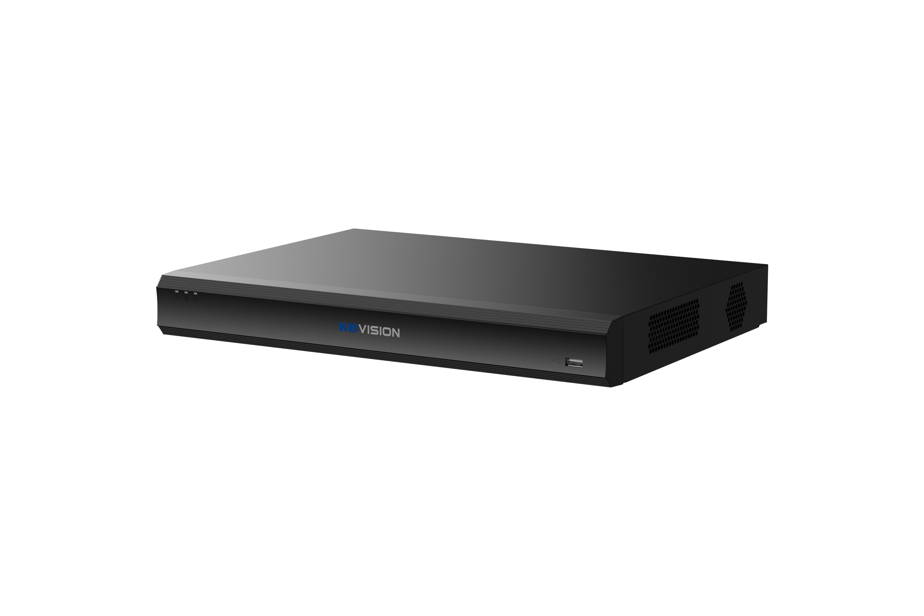 | Đầu ghi hình IP thông minh 8 kênh 2 ổ cứng . Chuẩn nén hình ảnh Smart H.265+/H.265 với hai luồng dữ liệu với phân giải hỗ trợ lên đến 32MP . Băng thông đầu vào max 384Mbps (AI disabled) . Hỗ trợ camera độ phân giải lên đến 32MP . Cổng ra tín hiệu video 1HDMI/1VGA. . Chế độ chia hình: 1/4/8/9 . Hỗ trợ xem lại đồng thời 8 camera cùng lúc . Hỗ trợ 4 cổng báo động đầu vào và 2 cổng báo động đầu ra, với các chế độ cảnh báo theo sự kiện (chuyển động. xâm nhập , mất kết nối) với các chứng năng Recording, PTZ, Alarm, IPC alarm, Video Push, Email, Snapshot, Buzzer & Log . Hỗ trợ 2 ổ cứng, mỗi ổ tối đa 20 TB . USB hỗ trợ 2 cổng , 1 cổng RJ45 (10/100/1000M), 1 cổng RS232, 1 cổng RS485, 1 cổng audio vào 1 cổng ra, hỗ trợ đàm thoại 2 chiều. . Các tính năng thông minh AI: + Bảo vệ vành đai: 4 kênh AI bởi đầu ghi hoặc 8 kênh AI bởi Camera + Phát hiện khuôn mặt: 2 kênh AI bởi đầu ghi hoặc 8 kênh AI bởi Camera (Có phân tích thuộc tính khuôn mặt) + Nhận diện khuôn mặt: 8 kênh Phát hiện bằng camera + nhận diện bằng đầu ghi (FR by NVR) hoặc 2 kênh Phát hiện bằng đầu ghi + nhận diện bằng đầu ghi (FR by NVR) / hoặc 8 kênh Camera Nhận diện khuôn mặt (FR Camera) + SMD PLUS: 8 kênh AI bởi đầu ghi hoặc 8 kênh AI bởi Camera + Video Metadata: 8 kênh AI bởi Camera + ANPR: 8 kênh camera Nhận diện biển số (ANPR) , hỗ trợ lên đến 20.000 biển số. + Các chức năng thông minh khác: AI by Camera: Đếm người, Heatmap, Stereo Analysis, Crown distribution... . Hỗ trợ tên miền miễn phí KBVISION.TV và P2P . Phần mềm sử dụng: KBVIEW Plus, KBiVMS, KBVMS Lite . Hỗ trợ Auto Register 1.0 và 2.0 thêm Camera từ xa về đầu ghi: Full kênh . Hỗ trợ chuẩn ONVIF 2.4, kết nối với camera của các hãng khác qua giao thức ONVIF . Điện áp DC12V 4A , công suất không ổ cứng 10W . Kích thước 1U, 375.0 mm × 284.4 mm x 56.0mm, trọng lượng không ổ cứng 1.57kg . Chất liệu kim loại . Nhiệt độ hoạt động: -10°C ~ +55°C | 12,975,000
SẴN KHO | KX-DAi4K8232EN3 |  | Đầu ghi hình IP thông minh 32 kênh 2 ổ cứng . Chuẩn nén hình ảnh Smart H.265+/H.265 với hai luồng dữ liệu với phân giải hỗ trợ lên đến 32MP . Băng thông đầu vào max 384Mbps (AI disabled) . Hỗ trợ camera độ phân giải lên đến 32MP . Cổng ra tín hiệu video 1HDMI/1VGA. . Chế độ chia hình: 1/4/8/9/16/25/36 . Hỗ trợ xem lại đồng thời 16 camera cùng lúc . Hỗ trợ 4 cổng báo động đầu vào và 2 cổng báo động đầu ra, với các chế độ cảnh báo theo sự kiện (chuyển động. xâm nhập , mất kết nối) với các chứng năng Recording, PTZ, Alarm, IPC alarm, Video Push, Email, Snapshot, Buzzer & Log . Hỗ trợ 2 ổ cứng, mỗi ổ tối đa 20 TB . USB hỗ trợ 2 cổng , 1 cổng RJ45 (10/100/1000M), 1 cổng RS232, 1 cổng RS485, 1 cổng audio vào 1 cổng ra, hỗ trợ đàm thoại 2 chiều. . Các tính năng thông minh AI: + Bảo vệ vành đai: 4 kênh AI bởi đầu ghi hoặc 16 kênh AI bởi Camera + Phát hiện khuôn mặt: 2 kênh AI bởi đầu ghi hoặc 16 kênh AI bởi Camera (Có phân tích thuộc tính khuôn mặt) + Nhận diện khuôn mặt: 16 kênh Phát hiện bằng camera + nhận diện bằng đầu ghi (FR by NVR) hoặc 2 kênh Phát hiện bằng đầu ghi + nhận diện bằng đầu ghi (FR by NVR) / hoặc 16 kênh Camera Nhận diện khuôn mặt (FR Camera) + SMD PLUS: 8 kênh AI bởi đầu ghi hoặc 16 kênh AI bởi Camera + Video Metadata: 8 kênh AI bởi Camera + ANPR: 8 kênh camera Nhận diện biển số (ANPR) , hỗ trợ lên đến 20.000 biển số. + Các chức năng thông minh khác: AI by Camera: Đếm người, Heatmap, Stereo Analysis, Crown distribution... . Hỗ trợ tên miền miễn phí KBVISION.TV và P2P . Phần mềm sử dụng: KBVIEW Plus, KBiVMS, KBVMS Lite . Hỗ trợ Auto Register 1.0 và 2.0 thêm Camera từ xa về đầu ghi: Full kênh . Hỗ trợ chuẩn ONVIF 2.4, kết nối với camera của các hãng khác qua giao thức ONVIF . Điện áp DC12V 4A , công suất không ổ cứng 10W . Kích thước 1U, 375.0 mm × 284.4 mm x 56.0mm, trọng lượng không ổ cứng 1.57kg . Chất liệu kim loại . Nhiệt độ hoạt động: -10°C ~ +55°C | 15,855,000
SẴN KHO | KX-DAi4K8416EN3 |  | Đầu ghi hình IP thông minh 16 kênh 4 ổ cứng . Chuẩn nén hình ảnh Smart H.265+/H.265 với hai luồng dữ liệu với phân giải hỗ trợ lên đến 32MP . Băng thông đầu vào max 384Mbps (AI disabled) . Hỗ trợ camera độ phân giải lên đến 32MP . Cổng ra tín hiệu video 2HDMI/2VGA. . Chế độ chia hình: 1/4/8/9/16 . Hỗ trợ xem lại đồng thời 16 camera cùng lúc . Hỗ trợ 16 cổng báo động đầu vào và 6 cổng báo động đầu ra, với các chế độ cảnh báo theo sự kiện (chuyển động. xâm nhập , mất kết nối) với các chứng năng Recording, PTZ, Alarm, IPC alarm, Video Push, Email, Snapshot, Buzzer & Log . Hỗ trợ 4 ổ cứng, mỗi ổ tối đa 20 TB , Hỗ trợ một cổng eSATA . USB hỗ trợ 3 cổng , 2 cổng RJ45 (10/100/1000M), 1 cổng RS232, 1 cổng RS485, 1 cổng audio vào 2 cổng ra, hỗ trợ đàm thoại 2 chiều. . Các tính năng thông minh AI: + Bảo vệ vành đai: 4 kênh AI bởi đầu ghi hoặc 16 kênh AI bởi Camera + Phát hiện khuôn mặt: 2 kênh AI bởi đầu ghi hoặc 16 kênh AI bởi Camera (Có phân tích thuộc tính khuôn mặt) + Nhận diện khuôn mặt: 16 kênh Phát hiện bằng camera + nhận diện bằng đầu ghi (FR by NVR) hoặc 2 kênh Phát hiện bằng đầu ghi + nhận diện bằng đầu ghi (FR by NVR) / hoặc 16 kênh Camera Nhận diện khuôn mặt (FR Camera) + SMD PLUS: 8 kênh AI bởi đầu ghi hoặc 16 kênh AI bởi Camera + Video Metadata: 8 kênh AI bởi Camera + ANPR: 8 kênh camera Nhận diện biển số (ANPR) , hỗ trợ lên đến 20.000 biển số. + Các chức năng thông minh khác: AI by Camera: Đếm người, Heatmap, Stereo Analysis, Crown distribution... . Hỗ trợ tên miền miễn phí KBVISION.TV và P2P . Phần mềm sử dụng: KBVIEW Plus, KBiVMS, KBVMS Lite . Hỗ trợ Auto Register 1.0 và 2.0 thêm Camera từ xa về đầu ghi: Full kênh . Hỗ trợ chuẩn ONVIF 2.4, kết nối với camera của các hãng khác qua giao thức ONVIF . Điện áp AC 100-240V , công suất không ổ cứng 13W . Kích thước 1.5U, 440.0 mm × 415.1 mm x 70.0 mm , trọng lượng không ổ cứng 4.74kg . Chất liệu kim loại . Nhiệt độ hoạt động: -10°C ~ +55°C | 18,770,000
SẴN KHO | KX-DAi4K8432EN3 |  | Đầu ghi hình IP thông minh 32 kênh 4 ổ cứng . Chuẩn nén hình ảnh Smart H.265+/H.265 với hai luồng dữ liệu với phân giải hỗ trợ lên đến 32MP . Băng thông đầu vào max 384Mbps (AI disabled) . Hỗ trợ camera độ phân giải lên đến 32MP . Cổng ra tín hiệu video 2HDMI/2VGA. . Chế độ chia hình: 1/4/8/9/16/25/36 . Hỗ trợ xem lại đồng thời 16 camera cùng lúc . Hỗ trợ 16 cổng báo động đầu vào và 6 cổng báo động đầu ra, với các chế độ cảnh báo theo sự kiện (chuyển động. xâm nhập , mất kết nối) với các chứng năng Recording, PTZ, Alarm, IPC alarm, Video Push, Email, Snapshot, Buzzer & Log . Hỗ trợ 4 ổ cứng, mỗi ổ tối đa 20 TB , Hỗ trợ một cổng eSATA . USB hỗ trợ 3 cổng , 2 cổng RJ45 (10/100/1000M), 1 cổng RS232, 1 cổng RS485, 1 cổng audio vào 2 cổng ra, hỗ trợ đàm thoại 2 chiều. . Các tính năng thông minh AI: + Bảo vệ vành đai: 4 kênh AI bởi đầu ghi hoặc 16 kênh AI bởi Camera + Phát hiện khuôn mặt: 2 kênh AI bởi đầu ghi hoặc 16 kênh AI bởi Camera (Có phân tích thuộc tính khuôn mặt) + Nhận diện khuôn mặt: 16 kênh Phát hiện bằng camera + nhận diện bằng đầu ghi (FR by NVR) hoặc 2 kênh Phát hiện bằng đầu ghi + nhận diện bằng đầu ghi (FR by NVR) / hoặc 16 kênh Camera Nhận diện khuôn mặt (FR Camera) + SMD PLUS: 8 kênh AI bởi đầu ghi hoặc 16 kênh AI bởi Camera + Video Metadata: 8 kênh AI bởi Camera + ANPR: 8 kênh camera Nhận diện biển số (ANPR) , hỗ trợ lên đến 20.000 biển số. + Các chức năng thông minh khác: AI by Camera: Đếm người, Heatmap, Stereo Analysis, Crown distribution... . Hỗ trợ tên miền miễn phí KBVISION.TV và P2P . Phần mềm sử dụng: KBVIEW Plus, KBiVMS, KBVMS Lite . Hỗ trợ Auto Register 1.0 và 2.0 thêm Camera từ xa về đầu ghi: Full kênh . Hỗ trợ chuẩn ONVIF 2.4, kết nối với camera của các hãng khác qua giao thức ONVIF . Điện áp AC 100-240V , công suất không ổ cứng 13W . Kích thước 1.5U, 440.0 mm × 415.1 mm x 70.0 mm , trọng lượng không ổ cứng 4.74kg . Chất liệu kim loại . Nhiệt độ hoạt động: -10°C ~ +55°C | 23,650,000
LIÊN HỆ | KX-DAi4K8432EN3-VN |  |  | 23,650,000
LIÊN HỆ | KX-DAi4K8464EN3 |  | Đầu ghi hình IP thông minh 64 kênh 4 ổ cứng . Chuẩn nén hình ảnh Smart H.265+/H.265 với hai luồng dữ liệu với phân giải hỗ trợ lên đến 32MP . Băng thông đầu vào max 384Mbps (AI disabled) . Hỗ trợ camera độ phân giải lên đến 32MP . Cổng ra tín hiệu video 2HDMI/2VGA. . Chế độ chia hình: 1/4/8/9/16/25/36/64 . Hỗ trợ xem lại đồng thời 16 camera cùng lúc . Hỗ trợ 16 cổng báo động đầu vào và 6 cổng báo động đầu ra, với các chế độ cảnh báo theo sự kiện (chuyển động. xâm nhập , mất kết nối) với các chứng năng Recording, PTZ, Alarm, IPC alarm, Video Push, Email, Snapshot, Buzzer & Log . Hỗ trợ 4 ổ cứng, mỗi ổ tối đa 20 TB , Hỗ trợ một cổng eSATA . USB hỗ trợ 3 cổng , 2 cổng RJ45 (10/100/1000M), 1 cổng RS232, 1 cổng RS485, 1 cổng audio vào 2 cổng ra, hỗ trợ đàm thoại 2 chiều. . Các tính năng thông minh AI: + Bảo vệ vành đai: 4 kênh AI bởi đầu ghi hoặc 16 kênh AI bởi Camera + Phát hiện khuôn mặt: 2 kênh AI bởi đầu ghi hoặc 16 kênh AI bởi Camera (Có phân tích thuộc tính khuôn mặt) + Nhận diện khuôn mặt: 16 kênh Phát hiện bằng camera + nhận diện bằng đầu ghi (FR by NVR) hoặc 2 kênh Phát hiện bằng đầu ghi + nhận diện bằng đầu ghi (FR by NVR) / hoặc 16 kênh Camera Nhận diện khuôn mặt (FR Camera) + SMD PLUS: 8 kênh AI bởi đầu ghi hoặc 16 kênh AI bởi Camera + Video Metadata: 8 kênh AI bởi Camera + ANPR: 8 kênh camera Nhận diện biển số (ANPR) , hỗ trợ lên đến 20.000 biển số. + Các chức năng thông minh khác: AI by Camera: Đếm người, Heatmap, Stereo Analysis, Crown distribution... . Hỗ trợ tên miền miễn phí KBVISION.TV và P2P . Phần mềm sử dụng: KBVIEW Plus, KBiVMS, KBVMS Lite . Hỗ trợ Auto Register 1.0 và 2.0 thêm Camera từ xa về đầu ghi: Full kênh . Hỗ trợ chuẩn ONVIF 2.4, kết nối với camera của các hãng khác qua giao thức ONVIF . Điện áp AC 100-240V , công suất không ổ cứng 13W . Kích thước 1.5U, 440.0 mm × 415.1 mm x 70.0 mm , trọng lượng không ổ cứng 4.74kg . Chất liệu kim loại . Nhiệt độ hoạt động: -10°C ~ +55°C | 27,310,000
SẴN KHO | KX-DAi4K8816EN3 |  | Đầu ghi hình IP thông minh 16 kênh 8 ổ cứng . Chuẩn nén hình ảnh Smart H.265+/H.265 với hai luồng dữ liệu với phân giải hỗ trợ lên đến 32MP . Băng thông đầu vào max 384Mbps (AI disabled) . Hỗ trợ camera độ phân giải lên đến 32MP . Cổng ra tín hiệu video 2HDMI/2VGA. . Chế độ chia hình 1st Screen: 1/4/8/9/16 . Hỗ trợ xem lại đồng thời 1/4/9/16 camera cùng lúc . Hỗ trợ 16 cổng báo động đầu vào và 8 cổng báo động đầu ra, với các chế độ cảnh báo theo sự kiện (chuyển động. xâm nhập , mất kết nối) với các chứng năng Recording, PTZ, Alarm, IPC alarm, Video Push, Email, Snapshot, Buzzer & Log . Hỗ trợ 8 ổ cứng, mỗi ổ tối đa 20 TB, Hỗ trợ 1 cổng eSATA. . USB hỗ trợ 4 cổng , 2 cổng RJ45 (10/100/1000M), 1 cổng RS232, 1 cổng RS485, 1 cổng audio vào 2 cổng ra, hỗ trợ đàm thoại 2 chiều. . Các tính năng thông minh AI: + Bảo vệ vành đai: 4 kênh AI bởi đầu ghi hoặc 16 kênh AI bởi Camera + Phát hiện khuôn mặt: 2 kênh AI bởi đầu ghi hoặc 16 kênh AI bởi Camera (Có phân tích thuộc tính khuôn mặt) + Nhận diện khuôn mặt: 16 kênh Phát hiện bằng camera + nhận diện bằng đầu ghi (FR by NVR) hoặc 2 kênh Phát hiện bằng đầu ghi + nhận diện bằng đầu ghi (FR by NVR) / hoặc 16 kênh Camera Nhận diện khuôn mặt (FR Camera) + SMD PLUS: 8 kênh AI bởi đầu ghi hoặc 16 kênh AI bởi Camera + Video Metadata: 8 kênh AI bởi Camera + ANPR: 8 kênh camera Nhận diện biển số (ANPR) , hỗ trợ lên đến 20.000 biển số. + Các chức năng thông minh khác: AI by Camera: Đếm người, Heatmap, Stereo Analysis, Crown distribution... . Hỗ trợ tên miền miễn phí KBVISION.TV và P2P . Phần mềm sử dụng: KBVIEW Plus, KBiVMS, KBVMS Lite . Hỗ trợ Auto Register 1.0 và 2.0 thêm Camera từ xa về đầu ghi: Full kênh . Hỗ trợ chuẩn ONVIF 2.4, kết nối với camera của các hãng khác qua giao thức ONVIF . RAID 0/1/5/6/10 . Điện áp AC 100~240V, 50/60 Hz, công suất không ổ cứng 13W . Kích thước 2U, 439.9 mm × 457.9 mm x 89.0 mm, trọng lượng không ổ cứng 6.4kg . Chất liệu kim loại . Nhiệt độ hoạt động: -10°C ~ +55°C | 29,170,000
SẴN KHO | KX-DAi4K8832EN3 |  | Đầu ghi hình IP thông minh 32 kênh 8 ổ cứng . Chuẩn nén hình ảnh Smart H.265+/H.265 với hai luồng dữ liệu với phân giải hỗ trợ lên đến 32MP . Băng thông đầu vào max 384Mbps (AI disabled) . Hỗ trợ camera độ phân giải lên đến 32MP . Cổng ra tín hiệu video 2HDMI/2VGA. . Chế độ chia hình 1st Screen: 1/4/8/9/16/25/36, 2nd Screen: 1/4/8/9/16, . Hỗ trợ xem lại đồng thời 1/4/9/16 camera cùng lúc . Hỗ trợ 16 cổng báo động đầu vào và 8 cổng báo động đầu ra, với các chế độ cảnh báo theo sự kiện (chuyển động. xâm nhập , mất kết nối) với các chứng năng Recording, PTZ, Alarm, IPC alarm, Video Push, Email, Snapshot, Buzzer & Log . Hỗ trợ 8 ổ cứng, mỗi ổ tối đa 20 TB, Hỗ trợ 1 cổng eSATA. . USB hỗ trợ 4 cổng , 2 cổng RJ45 (10/100/1000M), 1 cổng RS232, 1 cổng RS485, 1 cổng audio vào 2 cổng ra, hỗ trợ đàm thoại 2 chiều. . Các tính năng thông minh AI: + Bảo vệ vành đai: 4 kênh AI bởi đầu ghi hoặc 16 kênh AI bởi Camera + Phát hiện khuôn mặt: 2 kênh AI bởi đầu ghi hoặc 16 kênh AI bởi Camera (Có phân tích thuộc tính khuôn mặt) + Nhận diện khuôn mặt: 16 kênh Phát hiện bằng camera + nhận diện bằng đầu ghi (FR by NVR) hoặc 2 kênh Phát hiện bằng đầu ghi + nhận diện bằng đầu ghi (FR by NVR) / hoặc 16 kênh Camera Nhận diện khuôn mặt (FR Camera) + SMD PLUS: 8 kênh AI bởi đầu ghi hoặc 16 kênh AI bởi Camera + Video Metadata: 8 kênh AI bởi Camera + ANPR: 8 kênh camera Nhận diện biển số (ANPR) , hỗ trợ lên đến 20.000 biển số. + Các chức năng thông minh khác: AI by Camera: Đếm người, Heatmap, Stereo Analysis, Crown distribution... . Hỗ trợ tên miền miễn phí KBVISION.TV và P2P . Phần mềm sử dụng: KBVIEW Plus, KBiVMS, KBVMS Lite . Hỗ trợ Auto Register 1.0 và 2.0 thêm Camera từ xa về đầu ghi: Full kênh . Hỗ trợ chuẩn ONVIF 2.4, kết nối với camera của các hãng khác qua giao thức ONVIF . RAID 0/1/5/6/10 . Điện áp AC 100~240V, 50/60 Hz, công suất không ổ cứng 13W . Kích thước 2U, 439.9 mm × 457.9 mm x 89.0 mm, trọng lượng không ổ cứng 6.4kg . Chất liệu kim loại . Nhiệt độ hoạt động: -10°C ~ +55°C | LIÊN HỆ
LIÊN HỆ | KX-DAi4K8832EN3-VN |  |  | LIÊN HỆ
SẴN KHO | KX-DAi4K8864EN3 |  | Đầu ghi hình IP thông minh 64 kênh 8 ổ cứng . Chuẩn nén hình ảnh Smart H.265+/H.265 với hai luồng dữ liệu với phân giải hỗ trợ lên đến 32MP . Băng thông đầu vào max 384Mbps (AI disabled) . Hỗ trợ camera độ phân giải lên đến 32MP . Cổng ra tín hiệu video 2HDMI/2VGA. . Chế độ chia hình 1st Screen: 1/4/8/9/16/25/36/64, 2nd Screen: 1/4/8/9/16 . Hỗ trợ xem lại đồng thời 1/4/9/16 camera cùng lúc . Hỗ trợ 16 cổng báo động đầu vào và 8 cổng báo động đầu ra, với các chế độ cảnh báo theo sự kiện (chuyển động. xâm nhập , mất kết nối) với các chứng năng Recording, PTZ, Alarm, IPC alarm, Video Push, Email, Snapshot, Buzzer & Log . Hỗ trợ 8 ổ cứng, mỗi ổ tối đa 20 TB, Hỗ trợ 1 cổng eSATA. . USB hỗ trợ 4 cổng , 2 cổng RJ45 (10/100/1000M), 1 cổng RS232, 1 cổng RS485, 1 cổng audio vào 2 cổng ra, hỗ trợ đàm thoại 2 chiều. . Các tính năng thông minh AI: + Bảo vệ vành đai: 4 kênh AI bởi đầu ghi hoặc 16 kênh AI bởi Camera + Phát hiện khuôn mặt: 2 kênh AI bởi đầu ghi hoặc 16 kênh AI bởi Camera (Có phân tích thuộc tính khuôn mặt) + Nhận diện khuôn mặt: 16 kênh Phát hiện bằng camera + nhận diện bằng đầu ghi (FR by NVR) hoặc 2 kênh Phát hiện bằng đầu ghi + nhận diện bằng đầu ghi (FR by NVR) / hoặc 16 kênh Camera Nhận diện khuôn mặt (FR Camera) + SMD PLUS: 8 kênh AI bởi đầu ghi hoặc 16 kênh AI bởi Camera + Video Metadata: 8 kênh AI bởi Camera + ANPR: 8 kênh camera Nhận diện biển số (ANPR) , hỗ trợ lên đến 20.000 biển số. + Các chức năng thông minh khác: AI by Camera: Đếm người, Heatmap, Stereo Analysis, Crown distribution... . Hỗ trợ tên miền miễn phí KBVISION.TV và P2P . Phần mềm sử dụng: KBVIEW Plus, KBiVMS, KBVMS Lite . Hỗ trợ Auto Register 1.0 và 2.0 thêm Camera từ xa về đầu ghi: Full kênh . Hỗ trợ chuẩn ONVIF 2.4, kết nối với camera của các hãng khác qua giao thức ONVIF . RAID 0/1/5/6/10 . Điện áp AC 100~240V, 50/60 Hz, công suất không ổ cứng 13W . Kích thước 2U, 439.9 mm × 457.9 mm x 89.0 mm, trọng lượng không ổ cứng 6.4kg . Chất liệu kim loại . Nhiệt độ hoạt động: -10°C ~ +55°C | 39,900,000
LIÊN HỆ | KX-DAi4K8864EN3-VN |  |  | 39,900,000
ĐẦU GHI HÌNH IP ULTRA AI
Đặt hàng 45-60 ngày làm việc | KX-EAi4K8832N4 |  | Đầu ghi hình IP thông minh 32 kênh 8 ổ cứng . Chuẩn nén hình ảnh Smart H.265+/H.265 / H.264+ / H.264 . Băng thông đầu vào max 1024Mbps (AI disabled) . Hỗ trợ camera độ phân giải lên đến 32MP . Cổng ra tín hiệu video 4HDMI (Chế độ đồng thời: HDMI 1+2 xuất hình 4K, HDMI3 xuất hình 8K, HDMI4 xuất hình 1080P) /2VGA . Chế độ chia hình 1st Screen: 1/4/8/9/16/25/36, 2nd Screen: 1/4/8/9/16/25/36 . Hỗ trợ xem lại đồng thời 1/4/9/16 camera cùng lúc . Hỗ trợ 16 cổng báo động đầu vào và 8 cổng báo động đầu ra, với các chế độ cảnh báo theo sự kiện (chuyển động. xâm nhập , mất kết nối) với các chứng năng Recording, PTZ, Alarm, IPC alarm, Video Push, Email, Snapshot, Buzzer & Log . Hỗ trợ 8 ổ cứng, mỗi ổ tối đa 20 TB, Hỗ trợ 1 cổng eSATA. . USB hỗ trợ 4 cổng , 2 cổng RJ45 (10/100/1000/2500M), 1 cổng RS232, 1 cổng RS485, 1 cổng audio vào 2 cổng ra, hỗ trợ đàm thoại 2 chiều. . Các tính năng thông minh AI: + Bảo vệ vành đai: 24 kênh AI bởi đầu ghi hoặc 32 kênh AI bởi Camera + Phát hiện khuôn mặt: 4 kênh AI bởi đầu ghi hoặc 32 kênh AI bởi Camera (Có phân tích thuộc tính khuôn mặt) + Nhận diện khuôn mặt: 20 kênh Phát hiện bằng camera + nhận diện bằng đầu ghi (FR by NVR) hoặc 4 kênh Phát hiện bằng đầu ghi + nhận diện bằng đầu ghi (FR by NVR) / hoặc 32 kênh Camera Nhận diện khuôn mặt (FR Camera) + SMD PLUS: 32 kênh AI bởi đầu ghi hoặc 32 kênh AI bởi Camera + Video Metadata: 8 kênh AI bởi Đầu ghi hoặc 32 kênh AI bởi Camera + ANPR: 32 kênh camera Nhận diện biển số (ANPR) , hỗ trợ lên đến 20.000 biển số. + Acupick: 64 kênh từ camera + Các chức năng thông minh khác: AI by Camera: Đếm người, Heatmap... . RAID 0/1/5/6/10 . Hỗ trợ chức năng N+M Cluster, giúp bảo vệ dữ liêu an toàn. . Hỗ trợ chức năng Disk Group. Thiết kế dạng "Ngăn kéo" giúp dễ dàng thay ổ cứng, hỗ trợ hot swapping. . Điện áp AC 100~240V, 50/60 Hz, công suất không ổ cứng <18W . Kích thước 2U, 444.0 mm × 456.6 mm x 95.0 mm, trọng lượng không ổ cứng 6.4kg . Hỗ trợ tên miền miễn phí KBVISION.TV và P2P . Phần mềm sử dụng: KBV | 66,470,000
Đặt hàng 45-60 ngày làm việc | KX-EAi4K8864N4 |  | Đầu ghi hình IP thông minh 64 kênh 8 ổ cứng . Chuẩn nén hình ảnh Smart H.265+/H.265 / H.264+ / H.264 . Băng thông đầu vào max 1280Mbps (AI disabled) . Hỗ trợ camera độ phân giải lên đến 32MP . Cổng ra tín hiệu video 4 HDMI (Chế độ đồng thời: HDMI 1+2+3 xuất hình 4K, HDMI4 xuất hình 1080P) /2VGA . Chế độ chia hình 1st Screen: 1/4/8/9/16/25/36/64, 2nd Screen: 1/4/8/9/16/25/36 . Hỗ trợ xem lại đồng thời lên đến 16 camera cùng lúc . Hỗ trợ 16 cổng báo động đầu vào và 8 cổng báo động đầu ra, với các chế độ cảnh báo theo sự kiện (chuyển động. xâm nhập , mất kết nối) với các chứng năng Recording, PTZ, Alarm, IPC alarm, Video Push, Email, Snapshot, Buzzer & Log . Hỗ trợ 8 ổ cứng, mỗi ổ tối đa 20 TB, Hỗ trợ 1 cổng eSATA. . USB hỗ trợ 4 cổng , 2 cổng RJ45 (10/100/1000/2500M), 1 cổng RS232, 1 cổng RS485, 1 cổng audio vào 2 cổng ra, hỗ trợ đàm thoại 2 chiều. . Các tính năng thông minh AI: + Bảo vệ vành đai: 32 kênh AI bởi đầu ghi hoặc 64 kênh AI bởi Camera + Phát hiện khuôn mặt: 8 kênh AI bởi đầu ghi hoặc 64 kênh AI bởi Camera (Có phân tích thuộc tính khuôn mặt) + Nhận diện khuôn mặt: 32 kênh Phát hiện bằng camera + nhận diện bằng đầu ghi (FR by NVR) hoặc 8 kênh Phát hiện bằng đầu ghi + nhận diện bằng đầu ghi (FR by NVR) / hoặc 64 kênh Camera Nhận diện khuôn mặt (FR Camera) + SMD PLUS: 32 kênh AI bởi đầu ghi hoặc 64 kênh AI bởi Camera + Video Metadata: 8 kênh AI bởi Đầu ghi hoặc 64 kênh AI bởi Camera + ANPR: 64 kênh camera Nhận diện biển số (ANPR) , hỗ trợ lên đến 20.000 biển số. + Các chức năng thông minh khác: AI by Camera: Đếm người, Heatmap... . RAID 0/1/5/6/10 . Hỗ trợ chức năng N+M Cluster, giúp bảo vệ dữ liêu an toàn. . Hỗ trợ chức năng Disk Group. Thiết kế dạng "Ngăn kéo" giúp dễ dàng thay ổ cứng, hỗ trợ hot swapping. . Điện áp AC 100~240V, 50/60 Hz, công suất không ổ cứng 18W . Kích thước 2U, 444.0 mm × 456.6 mm x 95.0 mm, trọng lượng không ổ cứng 6.4kg . Hỗ trợ tên miền miễn phí KBVISION.TV và P2P . Phần mềm sử dụng: KBVIEW Plus, KBiVMS, KBVMS Lite . Hỗ trợ chuẩ | 75,900,000
...

CHUÔNG CỬA+MÁY CHẤM CÔNG
BÁO GIÁ CHUÔNG CỬA MÀN HÌNH . MÁY CHẤM CÔNG
Ghi chú: Chuông cửa màn hình không bao gồm nguồn và chân đế đi kèm.
HÌNH ẢNH | MODEL | THÔNG SỐ KỸ THUẬT | GIÁ LẺ (VNĐ) | TÌNH TRẠNG
Tặng kèm
 | KX-VDP11GWN | Nút nhấn chuông cửa wifi cho Villa / Nhà riêng / Căn hộ cá nhân • Thiết kế mỏng, nhỏ gọn và sang trọng. Chất liệu nhựa PC+ABS. • Phù hợp lắp đặt trong nhà và ngoài trời • Camera độ phân giải 2 MP CMOS với góc quan sát rộng 110° ngang, 62° dọc. • Hỗ trợ quan sát ban đêm với hồng ngoại. • Chức năng chống ngược sáng thực WDR 120dB, chống nhiễu hình ảnh 3DNR • Kết nối tới các smart phone qua phần mềm KBVIEW PLUS, push thông báo lập tức khi có người nhấn chuông • Tích hợp mic và loa, hỗ trợ đàm thoại 2 chiều • Cổng kết nối: Nút nhấn exit, trạng thái cửa, Khóa từ, Cổng mạng RJ45. Nút nhấn cảnh báo chống cạy mở (tamper alarm) • Hỗ trợ mở qua cửa tại chỗ (IC card). Mở cửa từ xa qua app điện thoại hoặc màn hình trong nhà. • Kết nối WIFI 2.4GHz . Giao diện web quản lý. • Hỗ trợ chụp ảnh, để lại lời nhắn video (lắp đặt thẻ nhớ trên màn hình/chuông cửa). Hỗ trợ thẻ nhớ tối đa 256GB. • Hỗ trợ cuộc gọi theo nhóm • Chống bụi nước IP65, lắp đặt ngoài trời cần dùng sealant (silicon) để đảm bảo khả năng chống nước tối ưu nhất. • Nguồn điện DC12V-33V, hỗ trợ PoE • Kích thước 160 mm × 50 mm × 30 mm , màu sắc: xám titan. • Tặng kèm vỏ che trong hộp. Lắp đặt nổi. | 3,595,000 | SẴN KHO
 | QTA-VDP02R | Nắp che mưa cho chuông cửa wifi KX-VDP02GWN • Kích thước: 158.2 mm × 106.5 mm × 35.5 mm • IP65 (lắp đặt cần có sealant (silicon) để đảm bảo khả năng chống nước tối ưu) • Chất liệu: nhựa • Lắp nổi | 230,000 | SẴN KHO
 | KX-VDP05HN | Màn hình IP PoE có dây 10 inch cho Villa / Nhà riêng / Căn hộ cá nhân • Color 10-inch TFT LCD cảm ứng, tỉ lệ 1024x600 • Hỗ trợ kết nối với hệ thống camera IP trong nhà • Hỗ trợ kết nối đàm thoại nội bộ chuông cửa • Tính năng tự động chụp ảnh và ghi hình (cần lắp thẻ nhớ) • Hỗ trợ tính năng để lại tin nhắn văn bản hoặc video • DND mode: Không làm phiền (thủ công hoặc theo lịch trình) • Mở khoá cửa qua màn hình đàm thoại hoặc qua điện thoại • Hỗ trợ cuộc gọi khẩn cấp (SOS alarm) • Các tính năng kết nối đến các cảm biến báo động qua cổng alarm in • Hỗ trợ tính năng tự động dò tìm và kết nối nhanh chuông cửa • Cổng kết nối: alarm 6 in 1 out, 1 cổng mạng RJ45, tích hợp bộ nhớ trong 8GB • Nguồn cấp: DC12V hoặc PoE • Kích thước: 260 mm × 170 mm × 28 mm • Màu sắc: Đen , Lắp đặt nổi. Chất liệu nhựa | 7,900,000 | LIÊN HỆ
 | KX-VDP02HWN | Màn hình WIFI 7 inch cho Villa / Nhà riêng / Căn hộ cá nhân • Color 7-inch TFT LCD cảm ứng, tỉ lệ 1024x600 • Hỗ trợ kết nối với hệ thống camera trong nhà • Mở khoá cửa từ xa qua màn hình đàm thoại hoặc qua điện thoại • Hỗ trợ cuộc gọi khẩn cấp • Để lại video hoặc tin nhắn văn bản • DND mode: Không làm phiền (thủ công hoặc theo lịch trình) • Hỗ trợ nhận và xem thông báo qua trung tâm. • Các tính năng kết nối đến các cảm biến báo động (qua cổng alarm in) • Hỗ trợ tính năng tự động dò tìm và kết nối nhanh chuông cửa • Audio đàm thoại 2 chiều. • Kết nối WIFI 2.4GHz • Hỗ trợ báo động khẩn cấp (SOS alarm) • Tích hợp 1 cổng mạng 10/100, SD card. • Nguồn cấp 12 VDC 1A; hoặc Standard PoE (36–57 V, 0.35 A) • Kích thước 2189.6 mm × 134.6 mm × 26.0 mm, Trọng lượng: 0.34 kg • Sử dụng trong nhà. Lắp nổi. Chất liệu nhựa. • Màu sắc: trắng (HWN) | 3,665,000 | SẴN KHO
 | KX-FR04AC-W | Thiết bị kiểm soát ra vào nhận diện khuôn mặt . Thiết bị kiểm soát ra vào nhận diện khuôn mặt được trang bị Camera ống kính kép 2-MP CMOS chất lượng cao và thuật toán thông minh. . Màn hình LCD 2.4 inch độ phân giải: 320 (H) × 240 (V) . Hỗ trợ kết hợp nhiều phương pháp mở khóa đa dạng như: Khuôn mặt, IC Card, mật khẩu và thiết lập lịch trình hoạt động . Hỗ trợ lên đến: 1.000 user, 1.000 khuôn mặt, 3.000 card, 1.000 mật khẩu, 50 tài khoản admin quản lý và 100.000 bản ghi sự kiện. . Khả năng nhận diện khuôn mặt cách xa 0.3 mét đến 1.5 mét với chính xác lên đến 99,9%, thời gian nhận diện nhanh chóng chỉ 0.2 giây . Hỗ trợ cấu hình bằng giao diện Web (máy tính PC và điện thoại), trích xuất bản ghi chấm công . Cổng kết nối 1 × 10/100 Mbps Ethernet, 1 × USB 2.0, 1 cổng Wiegand, 1 cổng RS-485, 1 cổng Doorbell, 1 cổng Exit Button, 1 cổng Door Status Detection, 1 cổng Lock Control, 1 cổng Power Output (12 V, 1.0 A). . Hỗ trợ kết nối WiFi băng tần 2.4G: IEEE802.11b/802.11g/802.11n và WiFi AP . Điện áp đầu vào: 12 VDC, 2 A . Kích thước: 184.9 mm × 76.2 mm × 20.5 mm, nhiệt độ hoạt động: –10 °C to +45 °C, lắp đặt trong nhà . Kèm giá đỡ gắn tường | 2,695,000 | SẴN KHO
 | KX-FR04AC-FW | Thiết bị kiểm soát ra vào nhận diện khuôn mặt . Thiết bị kiểm soát ra vào nhận diện khuôn mặt được trang bị Camera ống kính kép 2-MP CMOS chất lượng cao và thuật toán thông minh. . Màn hình LCD 2.4 inch độ phân giải: 320 (H) × 240 (V) . Hỗ trợ kết hợp nhiều phương pháp mở khóa đa dạng như: Khuôn mặt, IC Card, mật khẩu, vân tay và thiết lập lịch trình hoạt động . Hỗ trợ lên đến: 1.000 user, 1.000 khuôn mặt, 3.000 card, 3.000 vân tay, 1.000 mật khẩu, 50 tài khoản admin quản lý và 100.000 bản ghi sự kiện. . Khả năng nhận diện khuôn mặt cách xa 0.3 mét đến 1.5 mét với chính xác lên đến 99,9%, thời gian nhận diện nhanh chóng chỉ 0.2 giây . Hỗ trợ cấu hình bằng giao diện Web (máy tính PC và điện thoại), trích xuất bản ghi chấm công . Cổng kết nối 1 × 10/100 Mbps Ethernet, 1 × USB 2.0, 1 cổng Wiegand, 1 cổng RS-485, 1 cổng Doorbell, 1 cổng Exit Button, 1 cổng Door Status Detection, 1 cổng Lock Control, 1 cổng Power Output (12 V, 1.0 A). . Hỗ trợ kết nối WiFi băng tần 2.4G: IEEE802.11b/802.11g/802.11n và WiFi AP . Điện áp đầu vào: 12 VDC, 2 A . Kích thước: 184.9 mm × 76.2 mm × 20.5 mm, nhiệt độ hoạt động: –10 °C to +45 °C, lắp đặt trong nhà . Kèm giá đỡ gắn tường | 3,165,000 | SẴN KHO

